SAP連携イメージ
NBC（WBS基幹システム）及び外冷（Chainflow I）から受信するデータには、１レコードにつき最大８明細がセットされている。
Asteriaでは、明細ごとに１レコードとして出力し、SAPへ連携する。

 | 変換イメージ
 | WBS基幹システム/Chainflow Iからの受信データ（固定長）

 | インターフェース 識別 | ID | 拠点 コード | 冷蔵庫 コード | 事業所 コード | レコード内 明細件数 | 【明細1】 |  |  |  |  | 【明細2】 |  |  |  |  | 【明細3】 |  |  |  |  | 【明細4】 |  |  |  |  | 【明細5】 |  |  |  |  | 【明細6】 |  |  |  |  | 【明細7】 |  |  |  |  | 【明細8】 |  |  |  |  | 余白
 |  |  |  |  |  |  | 冷ロット № | 入庫日 | 在庫 ケース数 | 在庫 本数 | 定貫／ 不定貫 区分 | 冷ロット № | 入庫日 | 在庫 ケース数 | 在庫 本数 | 定貫／ 不定貫 区分 | 冷ロット № | 入庫日 | 在庫 ケース数 | 在庫 本数 | 定貫／ 不定貫 区分 | 冷ロット № | 入庫日 | 在庫 ケース数 | 在庫 本数 | 定貫／ 不定貫 区分 | 冷ロット № | 入庫日 | 在庫 ケース数 | 在庫 本数 | 定貫／ 不定貫 区分 | 冷ロット № | 入庫日 | 在庫 ケース数 | 在庫 本数 | 定貫／ 不定貫 区分 | 冷ロット № | 入庫日 | 在庫 ケース数 | 在庫 本数 | 定貫／ 不定貫 区分 | 冷ロット № | 入庫日 | 在庫 ケース数 | 在庫 本数 | 定貫／ 不定貫 区分
 | B019 | Z2 |  | 004000001 | 0482 | 5 | 1001 | 20260401 | 000011 | 000 | 0 | 1002 | 20260402 | 000012 | 000 | 1 | 1003 | 20260403 | 000013 | 000 | 0 | 1004 | 20260404 | 000014 | 000 | 0 | 1005 | 20260405 | 000015 | 000 | 1 |  | 00000000 | 000000 | 000 |  |  | 00000000 | 000000 | 000 |  |  | 00000000 | 000000 | 000
 | B019 | Z2 |  | 004000001 | 0054 | 1 | 2001 | 20260411 | 000021 | 000 | 0 |  | 00000000 | 000000 | 000 |  |  | 00000000 | 000000 | 000 |  |  | 00000000 | 000000 | 000 |  |  | 00000000 | 000000 | 000 |  |  | 00000000 | 000000 | 000 |  |  | 00000000 | 000000 | 000 |  |  | 00000000 | 000000 | 000

「レコード内明細件数」の値分の明細が格納されており、その件数分出力する
（数値+半角スペースの２桁）

 | Asteriaで以下のようににマッピング、ファイル出力し、SAPへ連携（tsv）

 | 共通配送先 | プラント コード | 冷ロット № | 入庫日 | 在庫 ケース 数 | 定貫／ 不定貫 区分
 | 24000001 | 1101 | 1001 | 20260401 | 11 | 0
 | 24000001 | 1101 | 1002 | 20260402 | 12 | 1
 | 24000001 | 1101 | 1003 | 20260403 | 13 | 0 |  | 受信１レコード目（明細５件）
 | 24000001 | 1101 | 1004 | 20260404 | 14 | 0
 | 24000001 | 1101 | 1005 | 20260405 | 15 | 1
 | 24000001 | 2201 | 2001 | 20260411 | 21 | 0 | → | 受信２レコード目（明細１件）

明細部でない項目は
入力の同一内容を出力する
（プラントコードは事業所コードから変換表にて変換セット）
明細からの出力
明細件数分、レコード出力する

20260424_起動バラメータ変数名変更
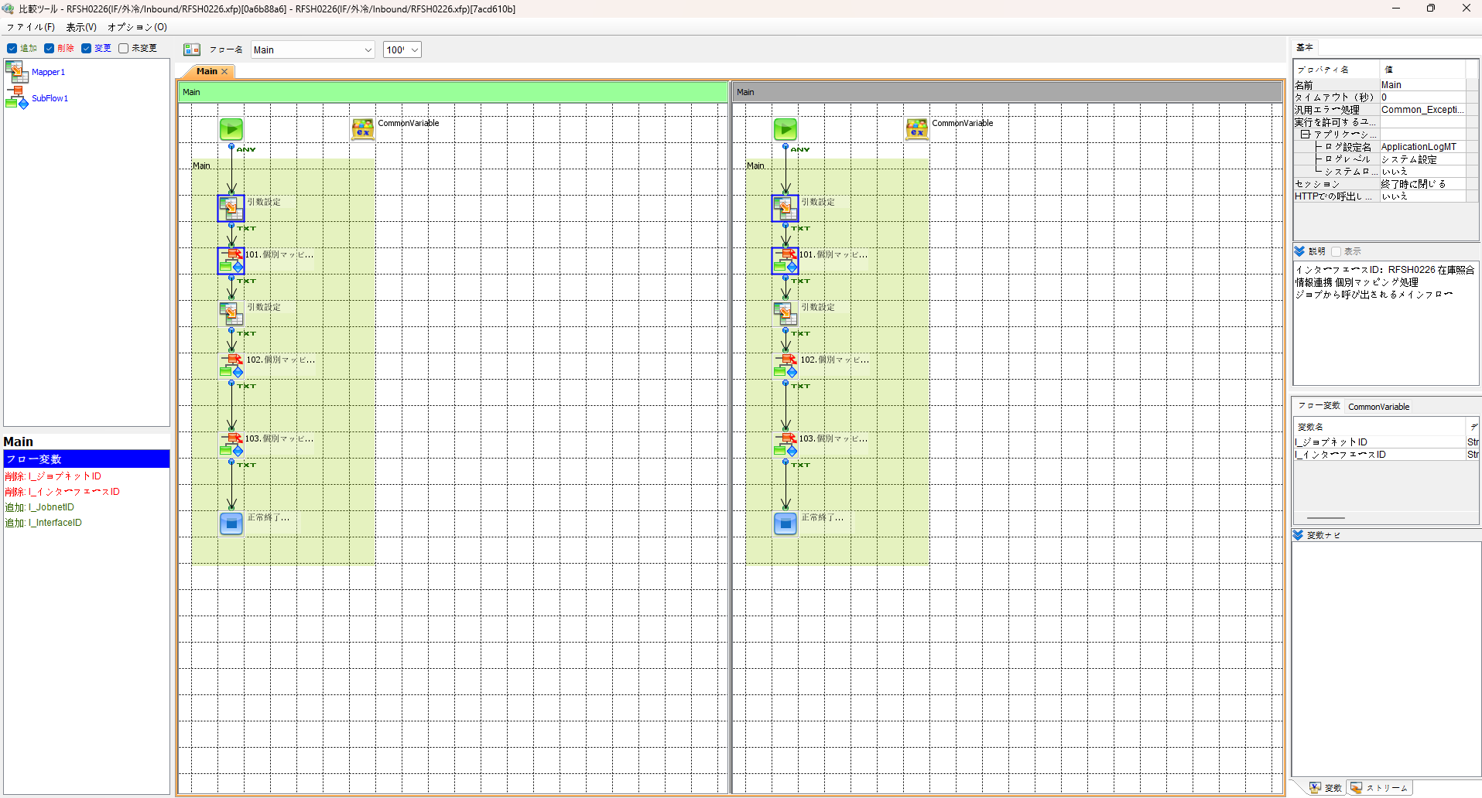
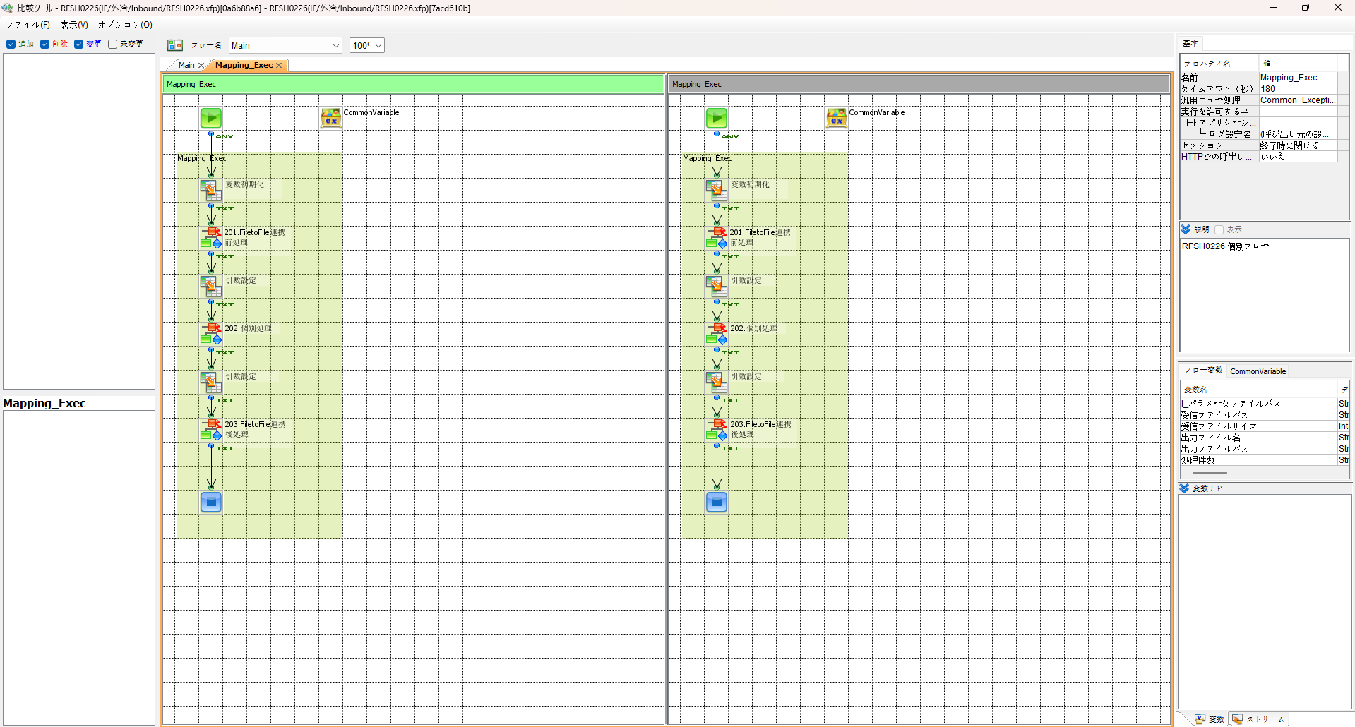

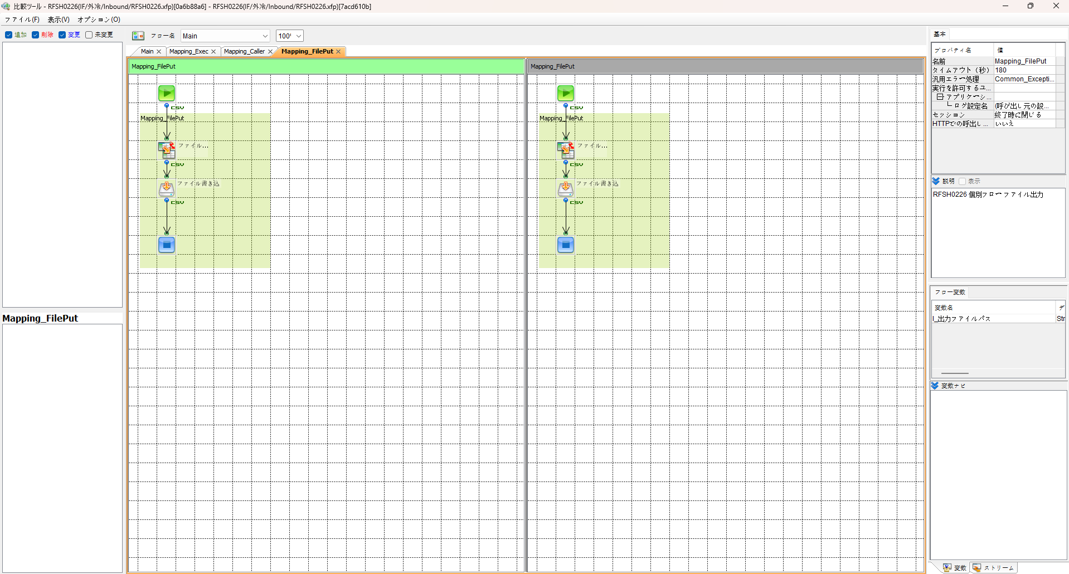
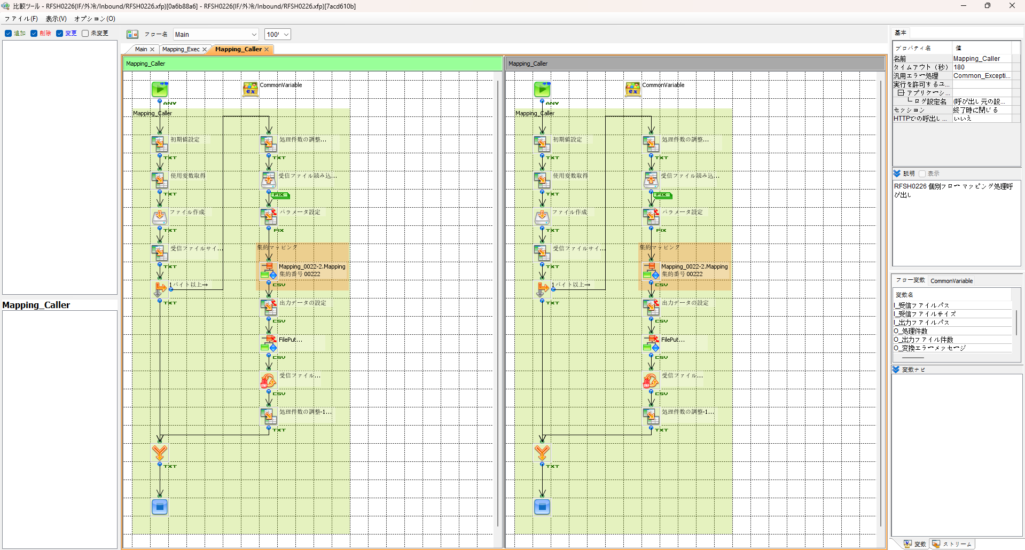

エビデンス(共通)
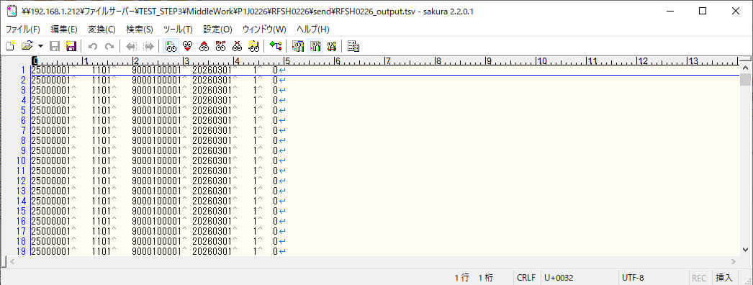
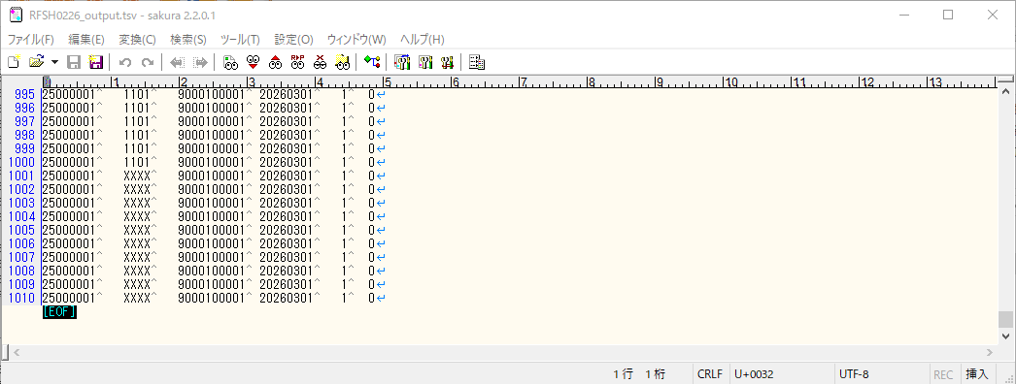
テスト実施

テストフロー
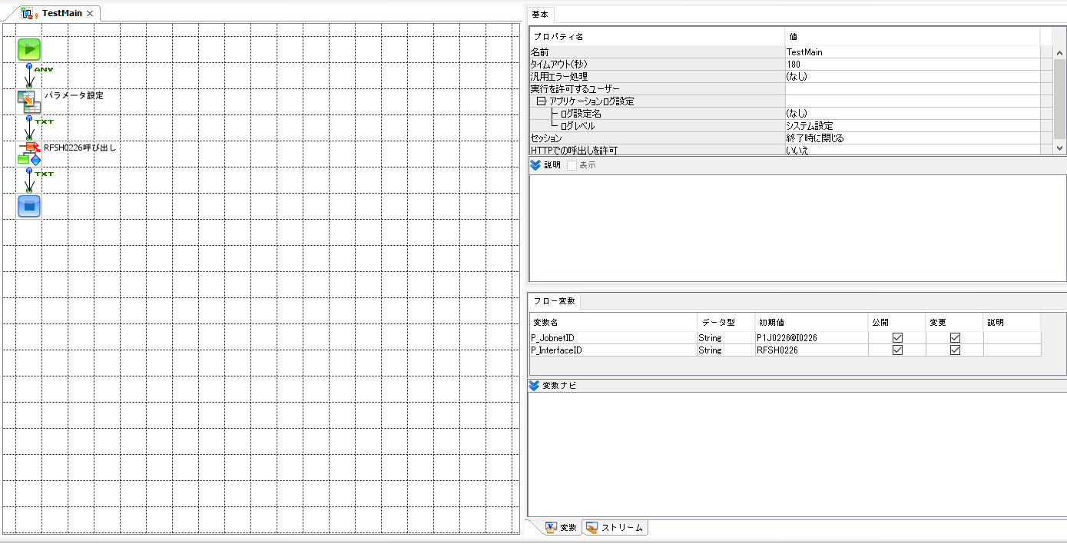
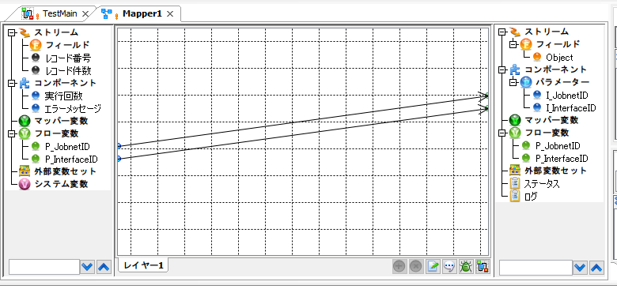

起動パラメータ.フロー変数を
RFSH0226.Mainのパラメータに受け渡す

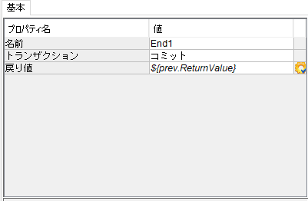

RFSH0226 Main の戻り値をテストフローの戻り値に設定

■1回目 正常系・1000件未満・ファイル送信前結合有無=false

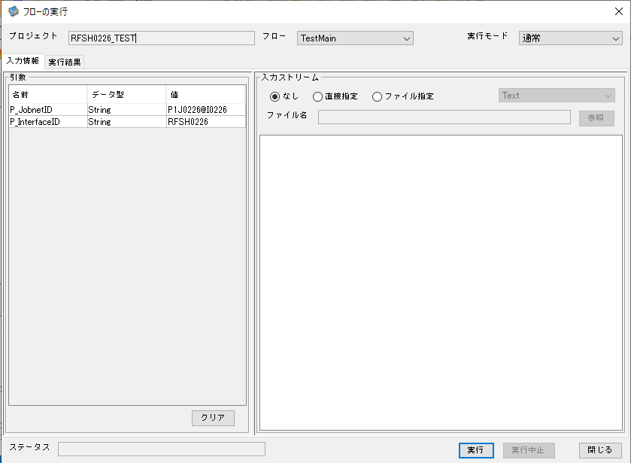

 |  | 実行結果

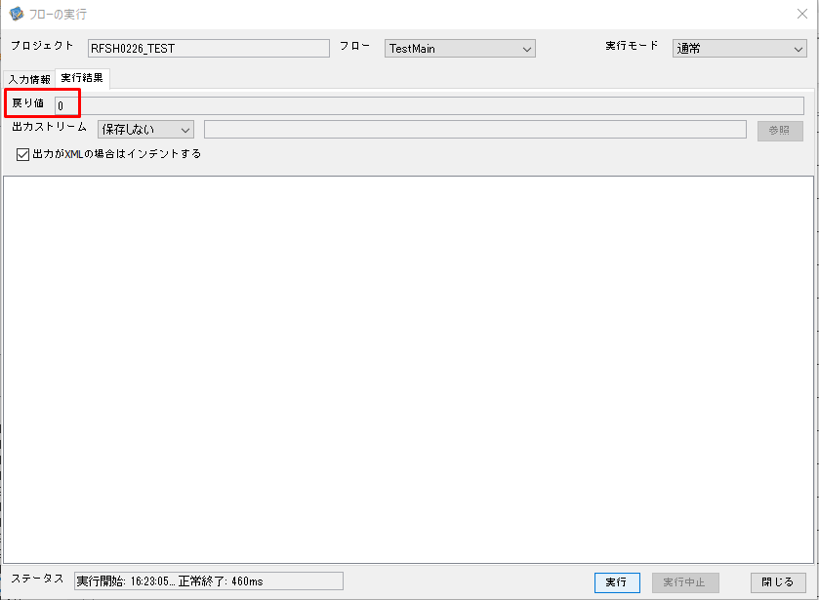

 | No.1-2-1

 | No.1-1-1

 |  | 行 | 日時 | レベル | メッセージ
 |  | 13148 | 2026-05-18T16:23:05.328 JST | INFO |  | FLEX_I_0003: [aee70bf1-18d9-4281-80f5-e537cf1f608d] サブフローの実行を開始します: /NH/connect/step3/isa_user06.RFSH0226.Main
 | No.2-1-1 | 13149 | 2026-05-18T16:23:05.370 JST | INFO |  | FLEX_I_0003: [aee70bf1-18d9-4281-80f5-e537cf1f608d] サブフローの実行を開始します: /NH/connect/step3/isa_user06.MappingPreProcessing.MappingPreProcessing
 |  | 13150 | 2026-05-18T16:23:05.370 JST | INFO |  | FLEX_I_0003: [aee70bf1-18d9-4281-80f5-e537cf1f608d] サブフローの実行を開始します: /NH/connect/step3/isa_user06.Common.LogOutput
 | No.2-2-1 | 13151 | 2026-05-18T16:23:05.371 JST | INFO |  | FLEX_I_0051: [aee70bf1-18d9-4281-80f5-e537cf1f608d] 情報(Log1) : 個別マッピング処理開始します。インターフェースID：RFSH0226 ASID：I0226 ジョブネットID：P1J0226
 |  | 13152 | 2026-05-18T16:23:05.371 JST | INFO |  | FLEX_I_0004: [aee70bf1-18d9-4281-80f5-e537cf1f608d] サブフローの実行が終了しました: /NH/connect/step3/isa_user06.Common.LogOutput [1ms]
 |  | 13153 | 2026-05-18T16:23:05.371 JST | INFO |  | FLEX_I_0003: [aee70bf1-18d9-4281-80f5-e537cf1f608d] サブフローの実行を開始します: /NH/connect/step3/isa_user06.Common.InputParameterCheck
 |  | 13154 | 2026-05-18T16:23:05.371 JST | INFO |  | FLEX_I_0004: [aee70bf1-18d9-4281-80f5-e537cf1f608d] サブフローの実行が終了しました: /NH/connect/step3/isa_user06.Common.InputParameterCheck [0ms]
 |  | 13155 | 2026-05-18T16:23:05.372 JST | INFO |  | FLEX_I_0003: [aee70bf1-18d9-4281-80f5-e537cf1f608d] サブフローの実行を開始します: /NH/connect/step3/isa_user06.Common.SettingInit
 |  | 13156 | 2026-05-18T16:23:05.390 JST | INFO |  | FLEX_I_0004: [aee70bf1-18d9-4281-80f5-e537cf1f608d] サブフローの実行が終了しました: /NH/connect/step3/isa_user06.Common.SettingInit [18ms]
 |  | 13157 | 2026-05-18T16:23:05.391 JST | INFO |  | FLEX_I_0003: [aee70bf1-18d9-4281-80f5-e537cf1f608d] サブフローの実行を開始します: /NH/connect/step3/isa_user06.Common.ParameterFileGet
 |  | 13158 | 2026-05-18T16:23:05.400 JST | INFO |  | FLEX_I_0004: [aee70bf1-18d9-4281-80f5-e537cf1f608d] サブフローの実行が終了しました: /NH/connect/step3/isa_user06.Common.ParameterFileGet [9ms]
 |  | 13159 | 2026-05-18T16:23:05.424 JST | INFO |  | FLEX_I_0003: [aee70bf1-18d9-4281-80f5-e537cf1f608d] サブフローの実行を開始します: /NH/connect/step3/isa_user06.Common_FileSendReceive.WorkFileDelete
 |  | 13160 | 2026-05-18T16:23:05.451 JST | INFO |  | FLEX_I_0004: [aee70bf1-18d9-4281-80f5-e537cf1f608d] サブフローの実行が終了しました: /NH/connect/step3/isa_user06.Common_FileSendReceive.WorkFileDelete [27ms]
 |  | 13161 | 2026-05-18T16:23:05.451 JST | INFO |  | FLEX_I_0003: [aee70bf1-18d9-4281-80f5-e537cf1f608d] サブフローの実行を開始します: /NH/connect/step3/isa_user06.Common.ParameterFileGet
 |  | 13162 | 2026-05-18T16:23:05.460 JST | INFO |  | FLEX_I_0004: [aee70bf1-18d9-4281-80f5-e537cf1f608d] サブフローの実行が終了しました: /NH/connect/step3/isa_user06.Common.ParameterFileGet [9ms]
 |  | 13163 | 2026-05-18T16:23:05.460 JST | INFO |  | FLEX_I_0003: [aee70bf1-18d9-4281-80f5-e537cf1f608d] サブフローの実行を開始します: /NH/connect/step3/isa_user06.Common_FileSendReceive.WorkFileDelete
 |  | 13164 | 2026-05-18T16:23:05.461 JST | INFO |  | FLEX_I_0004: [aee70bf1-18d9-4281-80f5-e537cf1f608d] サブフローの実行が終了しました: /NH/connect/step3/isa_user06.Common_FileSendReceive.WorkFileDelete [1ms]
 |  | 13165 | 2026-05-18T16:23:05.482 JST | INFO |  | FLEX_I_0003: [aee70bf1-18d9-4281-80f5-e537cf1f608d] サブフローの実行を開始します: /NH/connect/step3/isa_user06.Common_Conversion.GetConversionMst
 |  | 13166 | 2026-05-18T16:23:05.483 JST | INFO |  | FLEX_I_0004: [aee70bf1-18d9-4281-80f5-e537cf1f608d] サブフローの実行が終了しました: /NH/connect/step3/isa_user06.Common_Conversion.GetConversionMst [1ms]
 | No.3-1-1 | 13167 | 2026-05-18T16:23:05.483 JST | INFO |  | FLEX_I_0004: [aee70bf1-18d9-4281-80f5-e537cf1f608d] サブフローの実行が終了しました: /NH/connect/step3/isa_user06.MappingPreProcessing.MappingPreProcessing [113ms]
 |  | 13168 | 2026-05-18T16:23:05.483 JST | INFO |  | FLEX_I_0003: [aee70bf1-18d9-4281-80f5-e537cf1f608d] サブフローの実行を開始します: /NH/connect/step3/isa_user06.RFSH0226.Mapping_Exec
 |  | 13169 | 2026-05-18T16:23:05.484 JST | INFO |  | FLEX_I_0003: [aee70bf1-18d9-4281-80f5-e537cf1f608d] サブフローの実行を開始します: /NH/connect/step3/isa_user06.FiletoFile.MappingPreProcessing
 |  | 13170 | 2026-05-18T16:23:05.485 JST | INFO |  | FLEX_I_0003: [aee70bf1-18d9-4281-80f5-e537cf1f608d] サブフローの実行を開始します: /NH/connect/step3/isa_user06.Common.ParameterFileGet
 |  | 13171 | 2026-05-18T16:23:05.499 JST | INFO |  | FLEX_I_0004: [aee70bf1-18d9-4281-80f5-e537cf1f608d] サブフローの実行が終了しました: /NH/connect/step3/isa_user06.Common.ParameterFileGet [14ms]
 |  | 13172 | 2026-05-18T16:23:05.508 JST | INFO |  | FLEX_I_0003: [aee70bf1-18d9-4281-80f5-e537cf1f608d] サブフローの実行を開始します: /NH/connect/step3/isa_user06.Common.ParameterFilePut
 |  | 13173 | 2026-05-18T16:23:05.512 JST | INFO |  | FLEX_I_0003: [aee70bf1-18d9-4281-80f5-e537cf1f608d] サブフローの実行を開始します: /NH/connect/step3/isa_user06.Common.ParameterFileGet
 |  | 13174 | 2026-05-18T16:23:05.520 JST | INFO |  | FLEX_I_0004: [aee70bf1-18d9-4281-80f5-e537cf1f608d] サブフローの実行が終了しました: /NH/connect/step3/isa_user06.Common.ParameterFileGet [8ms]
 |  | 13175 | 2026-05-18T16:23:05.532 JST | INFO |  | FLEX_I_0004: [aee70bf1-18d9-4281-80f5-e537cf1f608d] サブフローの実行が終了しました: /NH/connect/step3/isa_user06.Common.ParameterFilePut [24ms]
 | No.4-1-1 | 13176 | 2026-05-18T16:23:05.532 JST | INFO |  | FLEX_I_0004: [aee70bf1-18d9-4281-80f5-e537cf1f608d] サブフローの実行が終了しました: /NH/connect/step3/isa_user06.FiletoFile.MappingPreProcessing [48ms]
 | No.4-2-1 | 13177 | 2026-05-18T16:23:05.532 JST | INFO |  | FLEX_I_0003: [aee70bf1-18d9-4281-80f5-e537cf1f608d] サブフローの実行を開始します: /NH/connect/step3/isa_user06.RFSH0226.Mapping_Caller
 |  | 13178 | 2026-05-18T16:23:05.550 JST | INFO |  | FLEX_I_0003: [aee70bf1-18d9-4281-80f5-e537cf1f608d] サブフローの実行を開始します: /NH/connect/step3/isa_user06.Mapping_0022-2.Mapping
 |  | 13179 | 2026-05-18T16:23:05.556 JST | INFO |  | FLEX_I_0004: [aee70bf1-18d9-4281-80f5-e537cf1f608d] サブフローの実行が終了しました: /NH/connect/step3/isa_user06.Mapping_0022-2.Mapping [6ms]
 |  | 13180 | 2026-05-18T16:23:05.556 JST | INFO |  | FLEX_I_0003: [aee70bf1-18d9-4281-80f5-e537cf1f608d] サブフローの実行を開始します: /NH/connect/step3/isa_user06.RFSH0226.Mapping_FilePut
 | No.5-1-1 | 13181 | 2026-05-18T16:23:05.559 JST | INFO |  | FLEX_I_0004: [aee70bf1-18d9-4281-80f5-e537cf1f608d] サブフローの実行が終了しました: /NH/connect/step3/isa_user06.RFSH0226.Mapping_FilePut [3ms]
 |  | 13182 | 2026-05-18T16:23:05.560 JST | INFO |  | FLEX_I_0004: [aee70bf1-18d9-4281-80f5-e537cf1f608d] サブフローの実行が終了しました: /NH/connect/step3/isa_user06.RFSH0226.Mapping_Caller [28ms]
 | No.5-3-1 | 13183 | 2026-05-18T16:23:05.560 JST | INFO |  | FLEX_I_0003: [aee70bf1-18d9-4281-80f5-e537cf1f608d] サブフローの実行を開始します: /NH/connect/step3/isa_user06.FiletoFile.MappingPostProcessing
 |  | 13184 | 2026-05-18T16:23:05.562 JST | INFO |  | FLEX_I_0003: [aee70bf1-18d9-4281-80f5-e537cf1f608d] サブフローの実行を開始します: /NH/connect/step3/isa_user06.Common.LogOutput
 |  | 13185 | 2026-05-18T16:23:05.562 JST | INFO |  | FLEX_I_0051: [aee70bf1-18d9-4281-80f5-e537cf1f608d] 情報(Log1) : ファイルを作成しました。インターフェースID：RFSH0226 ASID：I0226 ジョブネットID：P1J0226 ファイル名：RFSH0226_output.tsv 処理件数：1件
 |  | 13186 | 2026-05-18T16:23:05.562 JST | INFO |  | FLEX_I_0004: [aee70bf1-18d9-4281-80f5-e537cf1f608d] サブフローの実行が終了しました: /NH/connect/step3/isa_user06.Common.LogOutput [0ms]
 |  | 13187 | 2026-05-18T16:23:05.564 JST | INFO |  | FLEX_I_0003: [aee70bf1-18d9-4281-80f5-e537cf1f608d] サブフローの実行を開始します: /NH/connect/step3/isa_user06.Common_FileSendReceive.OutputFileCopy
 |  | 13188 | 2026-05-18T16:23:05.564 JST | INFO |  | FLEX_I_0004: [aee70bf1-18d9-4281-80f5-e537cf1f608d] サブフローの実行が終了しました: /NH/connect/step3/isa_user06.Common_FileSendReceive.OutputFileCopy [0ms]
 |  | 13189 | 2026-05-18T16:23:05.564 JST | INFO |  | FLEX_I_0003: [aee70bf1-18d9-4281-80f5-e537cf1f608d] サブフローの実行を開始します: /NH/connect/step3/isa_user06.Common.ParameterFilePut
 |  | 13190 | 2026-05-18T16:23:05.569 JST | INFO |  | FLEX_I_0003: [aee70bf1-18d9-4281-80f5-e537cf1f608d] サブフローの実行を開始します: /NH/connect/step3/isa_user06.Common.ParameterFileGet
 |  | 13191 | 2026-05-18T16:23:05.577 JST | INFO |  | FLEX_I_0004: [aee70bf1-18d9-4281-80f5-e537cf1f608d] サブフローの実行が終了しました: /NH/connect/step3/isa_user06.Common.ParameterFileGet [8ms]
 |  | 13192 | 2026-05-18T16:23:05.589 JST | INFO |  | FLEX_I_0004: [aee70bf1-18d9-4281-80f5-e537cf1f608d] サブフローの実行が終了しました: /NH/connect/step3/isa_user06.Common.ParameterFilePut [25ms]
 | No.6-1-1 | 13193 | 2026-05-18T16:23:05.589 JST | INFO |  | FLEX_I_0004: [aee70bf1-18d9-4281-80f5-e537cf1f608d] サブフローの実行が終了しました: /NH/connect/step3/isa_user06.FiletoFile.MappingPostProcessing [29ms]
 |  | 13194 | 2026-05-18T16:23:05.589 JST | INFO |  | FLEX_I_0004: [aee70bf1-18d9-4281-80f5-e537cf1f608d] サブフローの実行が終了しました: /NH/connect/step3/isa_user06.RFSH0226.Mapping_Exec [106ms]
 |  | 13195 | 2026-05-18T16:23:05.589 JST | INFO |  | FLEX_I_0003: [aee70bf1-18d9-4281-80f5-e537cf1f608d] サブフローの実行を開始します: /NH/connect/step3/isa_user06.MappingPostProcessing.MappingPostProcessing
 |  | 13196 | 2026-05-18T16:23:05.590 JST | INFO |  | FLEX_I_0003: [aee70bf1-18d9-4281-80f5-e537cf1f608d] サブフローの実行を開始します: /NH/connect/step3/isa_user06.Common.LogOutput
 |  | 13197 | 2026-05-18T16:23:05.590 JST | INFO |  | FLEX_I_0051: [aee70bf1-18d9-4281-80f5-e537cf1f608d] 情報(Log1) : 個別マッピング処理終了します。インターフェースID：RFSH0226 ASID：I0226 ジョブネットID：P1J0226
 |  | 13198 | 2026-05-18T16:23:05.590 JST | INFO |  | FLEX_I_0004: [aee70bf1-18d9-4281-80f5-e537cf1f608d] サブフローの実行が終了しました: /NH/connect/step3/isa_user06.Common.LogOutput [0ms]
 |  | 13199 | 2026-05-18T16:23:05.590 JST | INFO |  | FLEX_I_0004: [aee70bf1-18d9-4281-80f5-e537cf1f608d] サブフローの実行が終了しました: /NH/connect/step3/isa_user06.MappingPostProcessing.MappingPostProcessing [1ms]
 |  | 13200 | 2026-05-18T16:23:05.590 JST | INFO |  | FLEX_I_0004: [aee70bf1-18d9-4281-80f5-e537cf1f608d] サブフローの実行が終了しました: /NH/connect/step3/isa_user06.RFSH0226.Main [262ms]

 | No.3-2-1

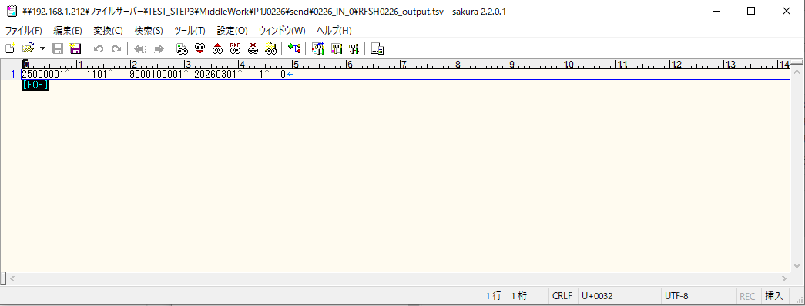
 | No.7-1-1

 | No.5-4-1

■2回目 異常系・起動パラメータ不正

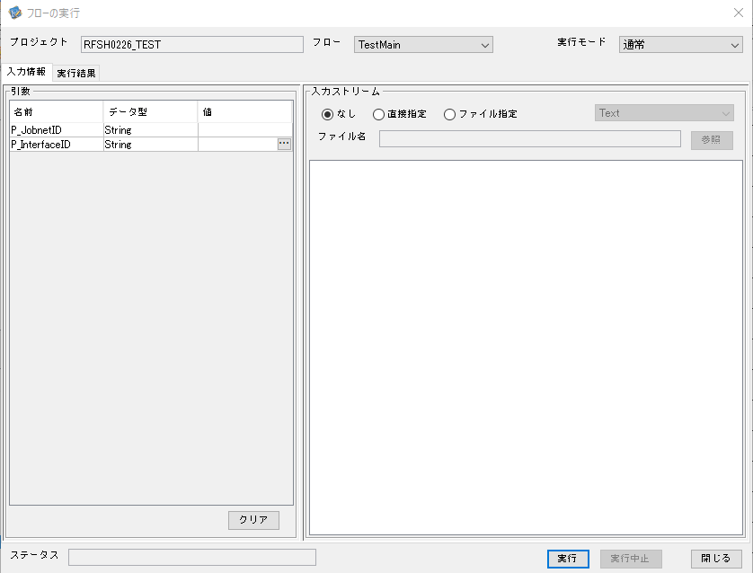

 |  | 実行結果

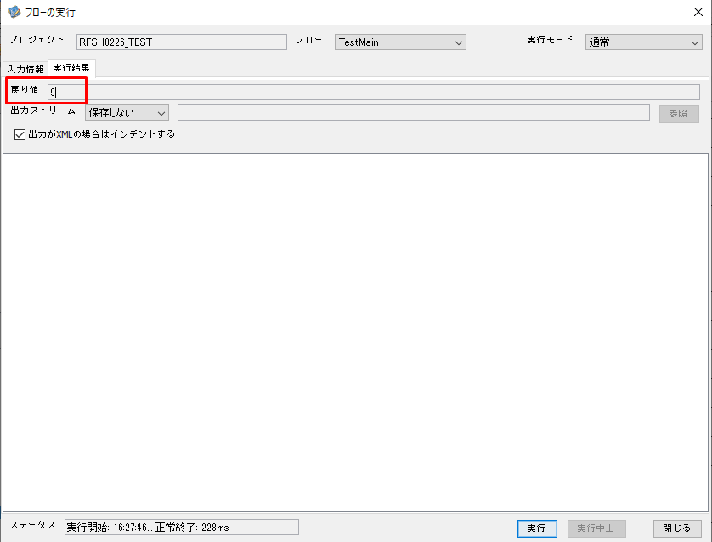

 | No.1-2-2
 | No.2-2-2

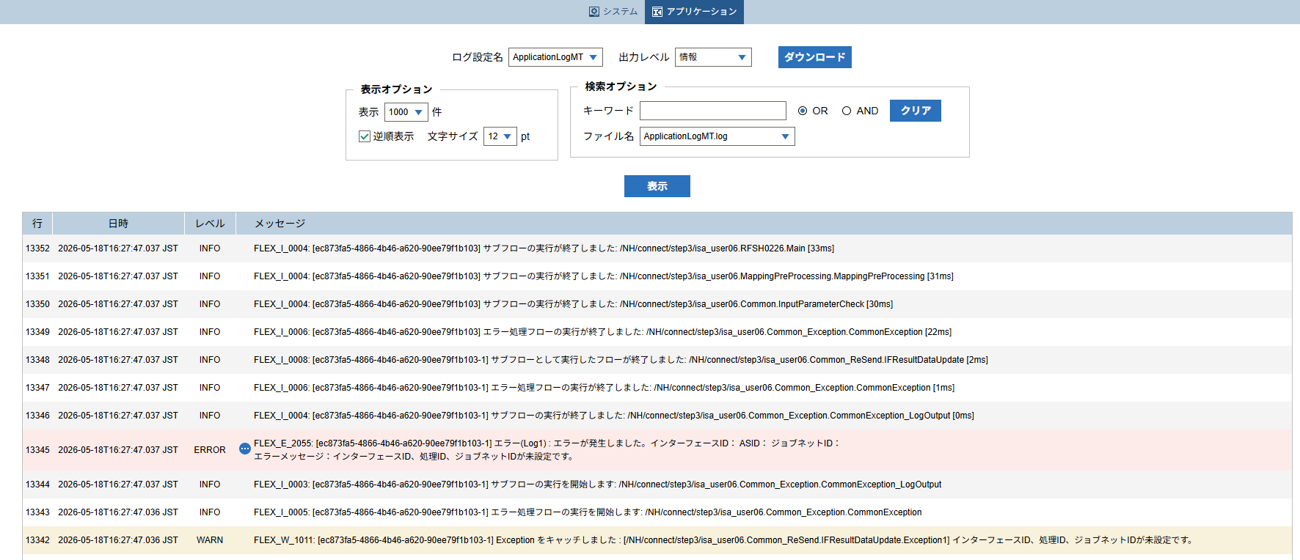

 |  |  | 行 | 日時 | レベル | メッセージ

 |  |  | 13330 | 2026-05-18T16:27:47.004 JST | INFO |  | FLEX_I_0003: [ec873fa5-4866-4b46-a620-90ee79f1b103] サブフローの実行を開始します: /NH/connect/step3/isa_user06.RFSH0226.Main
 |  |  | 13331 | 2026-05-18T16:27:47.006 JST | INFO |  | FLEX_I_0003: [ec873fa5-4866-4b46-a620-90ee79f1b103] サブフローの実行を開始します: /NH/connect/step3/isa_user06.MappingPreProcessing.MappingPreProcessing
 |  |  | 13332 | 2026-05-18T16:27:47.006 JST | INFO |  | FLEX_I_0003: [ec873fa5-4866-4b46-a620-90ee79f1b103] サブフローの実行を開始します: /NH/connect/step3/isa_user06.Common.LogOutput
 |  |  | 13333 | 2026-05-18T16:27:47.007 JST | INFO |  | FLEX_I_0051: [ec873fa5-4866-4b46-a620-90ee79f1b103] 情報(Log1) : 個別マッピング処理開始します。インターフェースID： ASID： ジョブネットID：
 |  |  | 13334 | 2026-05-18T16:27:47.007 JST | INFO |  | FLEX_I_0004: [ec873fa5-4866-4b46-a620-90ee79f1b103] サブフローの実行が終了しました: /NH/connect/step3/isa_user06.Common.LogOutput [1ms]
 |  |  | 13335 | 2026-05-18T16:27:47.007 JST | INFO |  | FLEX_I_0003: [ec873fa5-4866-4b46-a620-90ee79f1b103] サブフローの実行を開始します: /NH/connect/step3/isa_user06.Common.InputParameterCheck
 |  |  | 13336 | 2026-05-18T16:27:47.015 JST | WARN |  | FLEX_W_1011: [ec873fa5-4866-4b46-a620-90ee79f1b103] Exception をキャッチしました : [/NH/connect/step3/isa_user06.Common.InputParameterCheck.Exception1] インターフェースID、ジョブネットID、ASIDが未設定です。
 |  |  | 13337 | 2026-05-18T16:27:47.015 JST | INFO |  | FLEX_I_0005: [ec873fa5-4866-4b46-a620-90ee79f1b103] エラー処理フローの実行を開始します: /NH/connect/step3/isa_user06.Common_Exception.CommonException
 |  |  | 13338 | 2026-05-18T16:27:47.016 JST | INFO |  | FLEX_I_0003: [ec873fa5-4866-4b46-a620-90ee79f1b103] サブフローの実行を開始します: /NH/connect/step3/isa_user06.Common_Exception.CommonException_LogOutput
 |  |  | 13339 | 2026-05-18T16:27:47.016 JST | ERROR |  | FLEX_E_2055: [ec873fa5-4866-4b46-a620-90ee79f1b103] エラー(Log1) : エラーが発生しました。インターフェースID： ASID： ジョブネットID：
 |  |  | 13340 | 2026-05-18T16:27:47.016 JST | INFO |  | FLEX_I_0004: [ec873fa5-4866-4b46-a620-90ee79f1b103] サブフローの実行が終了しました: /NH/connect/step3/isa_user06.Common_Exception.CommonException_LogOutput [0ms]
 |  |  | 13341 | 2026-05-18T16:27:47.035 JST | INFO |  | FLEX_I_0007: [ec873fa5-4866-4b46-a620-90ee79f1b103-1] サブフローとしてフローを実行します: /NH/connect/step3/isa_user06.Common_ReSend.IFResultDataUpdate
 |  |  | 13342 | 2026-05-18T16:27:47.036 JST | WARN |  | FLEX_W_1011: [ec873fa5-4866-4b46-a620-90ee79f1b103-1] Exception をキャッチしました : [/NH/connect/step3/isa_user06.Common_ReSend.IFResultDataUpdate.Exception1] インターフェースID、処理ID、ジョブネットIDが未設定です。
 |  |  | 13343 | 2026-05-18T16:27:47.036 JST | INFO |  | FLEX_I_0005: [ec873fa5-4866-4b46-a620-90ee79f1b103-1] エラー処理フローの実行を開始します: /NH/connect/step3/isa_user06.Common_Exception.CommonException
 |  |  | 13344 | 2026-05-18T16:27:47.037 JST | INFO |  | FLEX_I_0003: [ec873fa5-4866-4b46-a620-90ee79f1b103-1] サブフローの実行を開始します: /NH/connect/step3/isa_user06.Common_Exception.CommonException_LogOutput
 |  |  | 13345 | 2026-05-18T16:27:47.037 JST | ERROR |  | FLEX_E_2055: [ec873fa5-4866-4b46-a620-90ee79f1b103-1] エラー(Log1) : エラーが発生しました。インターフェースID： ASID： ジョブネットID：

 |  |  | 13346 | 2026-05-18T16:27:47.037 JST | INFO |  | FLEX_I_0004: [ec873fa5-4866-4b46-a620-90ee79f1b103-1] サブフローの実行が終了しました: /NH/connect/step3/isa_user06.Common_Exception.CommonException_LogOutput [0ms]
 |  |  | 13347 | 2026-05-18T16:27:47.037 JST | INFO |  | FLEX_I_0006: [ec873fa5-4866-4b46-a620-90ee79f1b103-1] エラー処理フローの実行が終了しました: /NH/connect/step3/isa_user06.Common_Exception.CommonException [1ms]
 |  |  | 13348 | 2026-05-18T16:27:47.037 JST | INFO |  | FLEX_I_0008: [ec873fa5-4866-4b46-a620-90ee79f1b103-1] サブフローとして実行したフローが終了しました: /NH/connect/step3/isa_user06.Common_ReSend.IFResultDataUpdate [2ms]
 |  |  | 13349 | 2026-05-18T16:27:47.037 JST | INFO |  | FLEX_I_0006: [ec873fa5-4866-4b46-a620-90ee79f1b103] エラー処理フローの実行が終了しました: /NH/connect/step3/isa_user06.Common_Exception.CommonException [22ms]
 |  |  | 13350 | 2026-05-18T16:27:47.037 JST | INFO |  | FLEX_I_0004: [ec873fa5-4866-4b46-a620-90ee79f1b103] サブフローの実行が終了しました: /NH/connect/step3/isa_user06.Common.InputParameterCheck [30ms]
 |  |  | 13351 | 2026-05-18T16:27:47.037 JST | INFO |  | FLEX_I_0004: [ec873fa5-4866-4b46-a620-90ee79f1b103] サブフローの実行が終了しました: /NH/connect/step3/isa_user06.MappingPreProcessing.MappingPreProcessing [31ms]
 |  |  | 13352 | 2026-05-18T16:27:47.037 JST | INFO |  | FLEX_I_0004: [ec873fa5-4866-4b46-a620-90ee79f1b103] サブフローの実行が終了しました: /NH/connect/step3/isa_user06.RFSH0226.Main [33ms]

■3回目 正常系・ファイル送信前結合有無=true

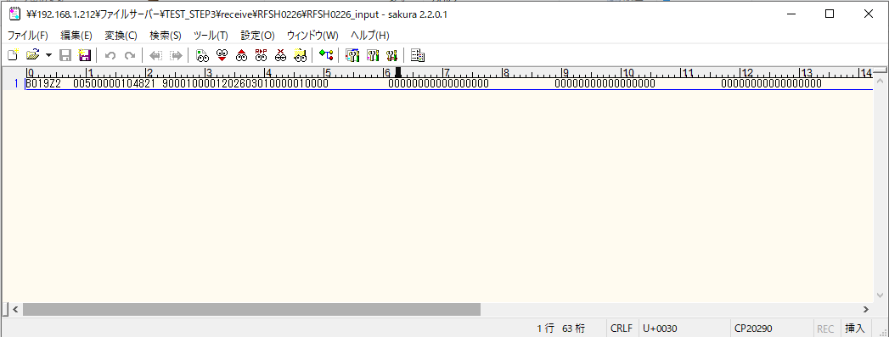

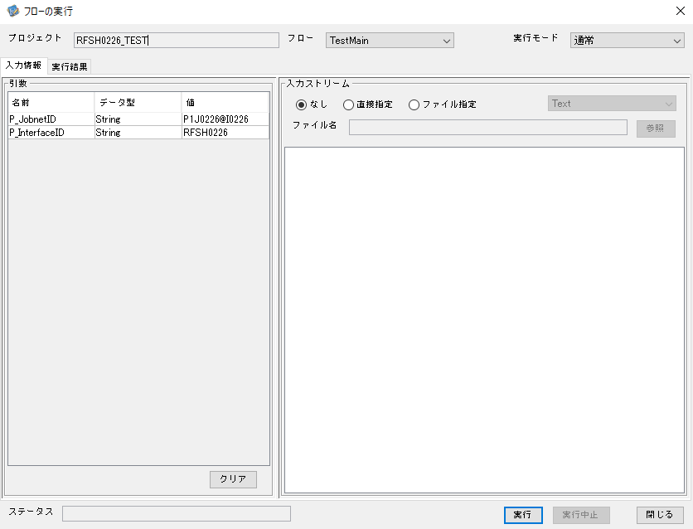

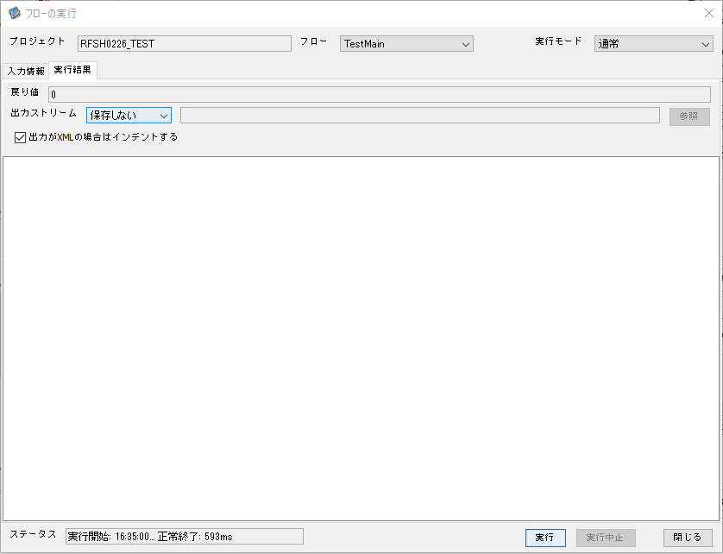

 |  | 行 | 日時 | レベル | メッセージ
 |  | 13838 | 2026-05-18T16:35:00.359 JST | INFO |  | FLEX_I_0003: [4f9068b7-0858-4ead-b803-a193ebf0a6fb] サブフローの実行を開始します: /NH/connect/step3/isa_user06.RFSH0226.Main
 |  | 13839 | 2026-05-18T16:35:00.410 JST | INFO |  | FLEX_I_0003: [4f9068b7-0858-4ead-b803-a193ebf0a6fb] サブフローの実行を開始します: /NH/connect/step3/isa_user06.MappingPreProcessing.MappingPreProcessing
 |  | 13840 | 2026-05-18T16:35:00.421 JST | INFO |  | FLEX_I_0003: [4f9068b7-0858-4ead-b803-a193ebf0a6fb] サブフローの実行を開始します: /NH/connect/step3/isa_user06.Common.LogOutput
 |  | 13841 | 2026-05-18T16:35:00.422 JST | INFO |  | FLEX_I_0051: [4f9068b7-0858-4ead-b803-a193ebf0a6fb] 情報(Log1) : 個別マッピング処理開始します。インターフェースID：RFSH0226 ASID：I0226 ジョブネットID：P1J0226
 |  | 13842 | 2026-05-18T16:35:00.422 JST | INFO |  | FLEX_I_0004: [4f9068b7-0858-4ead-b803-a193ebf0a6fb] サブフローの実行が終了しました: /NH/connect/step3/isa_user06.Common.LogOutput [1ms]
 |  | 13843 | 2026-05-18T16:35:00.422 JST | INFO |  | FLEX_I_0003: [4f9068b7-0858-4ead-b803-a193ebf0a6fb] サブフローの実行を開始します: /NH/connect/step3/isa_user06.Common.InputParameterCheck
 |  | 13844 | 2026-05-18T16:35:00.422 JST | INFO |  | FLEX_I_0004: [4f9068b7-0858-4ead-b803-a193ebf0a6fb] サブフローの実行が終了しました: /NH/connect/step3/isa_user06.Common.InputParameterCheck [0ms]
 |  | 13845 | 2026-05-18T16:35:00.422 JST | INFO |  | FLEX_I_0003: [4f9068b7-0858-4ead-b803-a193ebf0a6fb] サブフローの実行を開始します: /NH/connect/step3/isa_user06.Common.SettingInit
 |  | 13846 | 2026-05-18T16:35:00.440 JST | INFO |  | FLEX_I_0004: [4f9068b7-0858-4ead-b803-a193ebf0a6fb] サブフローの実行が終了しました: /NH/connect/step3/isa_user06.Common.SettingInit [18ms]
 |  | 13847 | 2026-05-18T16:35:00.440 JST | INFO |  | FLEX_I_0003: [4f9068b7-0858-4ead-b803-a193ebf0a6fb] サブフローの実行を開始します: /NH/connect/step3/isa_user06.Common.ParameterFileGet
 |  | 13848 | 2026-05-18T16:35:00.451 JST | INFO |  | FLEX_I_0004: [4f9068b7-0858-4ead-b803-a193ebf0a6fb] サブフローの実行が終了しました: /NH/connect/step3/isa_user06.Common.ParameterFileGet [11ms]
 |  | 13849 | 2026-05-18T16:35:00.474 JST | INFO |  | FLEX_I_0003: [4f9068b7-0858-4ead-b803-a193ebf0a6fb] サブフローの実行を開始します: /NH/connect/step3/isa_user06.Common_FileSendReceive.WorkFileDelete
 |  | 13850 | 2026-05-18T16:35:00.498 JST | INFO |  | FLEX_I_0004: [4f9068b7-0858-4ead-b803-a193ebf0a6fb] サブフローの実行が終了しました: /NH/connect/step3/isa_user06.Common_FileSendReceive.WorkFileDelete [24ms]
 |  | 13851 | 2026-05-18T16:35:00.498 JST | INFO |  | FLEX_I_0003: [4f9068b7-0858-4ead-b803-a193ebf0a6fb] サブフローの実行を開始します: /NH/connect/step3/isa_user06.Common.ParameterFileGet
 |  | 13852 | 2026-05-18T16:35:00.507 JST | INFO |  | FLEX_I_0004: [4f9068b7-0858-4ead-b803-a193ebf0a6fb] サブフローの実行が終了しました: /NH/connect/step3/isa_user06.Common.ParameterFileGet [9ms]
 |  | 13853 | 2026-05-18T16:35:00.507 JST | INFO |  | FLEX_I_0003: [4f9068b7-0858-4ead-b803-a193ebf0a6fb] サブフローの実行を開始します: /NH/connect/step3/isa_user06.Common_FileSendReceive.WorkFileDelete
 |  | 13854 | 2026-05-18T16:35:00.508 JST | INFO |  | FLEX_I_0004: [4f9068b7-0858-4ead-b803-a193ebf0a6fb] サブフローの実行が終了しました: /NH/connect/step3/isa_user06.Common_FileSendReceive.WorkFileDelete [1ms]
 |  | 13855 | 2026-05-18T16:35:00.529 JST | INFO |  | FLEX_I_0003: [4f9068b7-0858-4ead-b803-a193ebf0a6fb] サブフローの実行を開始します: /NH/connect/step3/isa_user06.Common_Conversion.GetConversionMst
 |  | 13856 | 2026-05-18T16:35:00.530 JST | INFO |  | FLEX_I_0004: [4f9068b7-0858-4ead-b803-a193ebf0a6fb] サブフローの実行が終了しました: /NH/connect/step3/isa_user06.Common_Conversion.GetConversionMst [1ms]
 |  | 13857 | 2026-05-18T16:35:00.530 JST | INFO |  | FLEX_I_0004: [4f9068b7-0858-4ead-b803-a193ebf0a6fb] サブフローの実行が終了しました: /NH/connect/step3/isa_user06.MappingPreProcessing.MappingPreProcessing [120ms]
 |  | 13858 | 2026-05-18T16:35:00.530 JST | INFO |  | FLEX_I_0003: [4f9068b7-0858-4ead-b803-a193ebf0a6fb] サブフローの実行を開始します: /NH/connect/step3/isa_user06.RFSH0226.Mapping_Exec
 |  | 13859 | 2026-05-18T16:35:00.578 JST | INFO |  | FLEX_I_0003: [4f9068b7-0858-4ead-b803-a193ebf0a6fb] サブフローの実行を開始します: /NH/connect/step3/isa_user06.FiletoFile.MappingPreProcessing
 |  | 13860 | 2026-05-18T16:35:00.580 JST | INFO |  | FLEX_I_0003: [4f9068b7-0858-4ead-b803-a193ebf0a6fb] サブフローの実行を開始します: /NH/connect/step3/isa_user06.Common.ParameterFileGet
 |  | 13861 | 2026-05-18T16:35:00.595 JST | INFO |  | FLEX_I_0004: [4f9068b7-0858-4ead-b803-a193ebf0a6fb] サブフローの実行が終了しました: /NH/connect/step3/isa_user06.Common.ParameterFileGet [15ms]
 |  | 13862 | 2026-05-18T16:35:00.604 JST | INFO |  | FLEX_I_0003: [4f9068b7-0858-4ead-b803-a193ebf0a6fb] サブフローの実行を開始します: /NH/connect/step3/isa_user06.Common.ParameterFilePut
 |  | 13863 | 2026-05-18T16:35:00.608 JST | INFO |  | FLEX_I_0003: [4f9068b7-0858-4ead-b803-a193ebf0a6fb] サブフローの実行を開始します: /NH/connect/step3/isa_user06.Common.ParameterFileGet
 |  | 13864 | 2026-05-18T16:35:00.616 JST | INFO |  | FLEX_I_0004: [4f9068b7-0858-4ead-b803-a193ebf0a6fb] サブフローの実行が終了しました: /NH/connect/step3/isa_user06.Common.ParameterFileGet [8ms]
 |  | 13865 | 2026-05-18T16:35:00.628 JST | INFO |  | FLEX_I_0004: [4f9068b7-0858-4ead-b803-a193ebf0a6fb] サブフローの実行が終了しました: /NH/connect/step3/isa_user06.Common.ParameterFilePut [24ms]
 |  | 13866 | 2026-05-18T16:35:00.628 JST | INFO |  | FLEX_I_0003: [4f9068b7-0858-4ead-b803-a193ebf0a6fb] サブフローの実行を開始します: /NH/connect/step3/isa_user06.FiletoFile.PutParameterFileCaseMulitipleFiles
 |  | 13867 | 2026-05-18T16:35:00.629 JST | INFO |  | FLEX_I_0003: [4f9068b7-0858-4ead-b803-a193ebf0a6fb] サブフローの実行を開始します: /NH/connect/step3/isa_user06.Common.ParameterFilePut
 |  | 13868 | 2026-05-18T16:35:00.633 JST | INFO |  | FLEX_I_0003: [4f9068b7-0858-4ead-b803-a193ebf0a6fb] サブフローの実行を開始します: /NH/connect/step3/isa_user06.Common.ParameterFileGet
 |  | 13869 | 2026-05-18T16:35:00.641 JST | INFO |  | FLEX_I_0004: [4f9068b7-0858-4ead-b803-a193ebf0a6fb] サブフローの実行が終了しました: /NH/connect/step3/isa_user06.Common.ParameterFileGet [8ms]
 |  | 13870 | 2026-05-18T16:35:00.652 JST | INFO |  | FLEX_I_0004: [4f9068b7-0858-4ead-b803-a193ebf0a6fb] サブフローの実行が終了しました: /NH/connect/step3/isa_user06.Common.ParameterFilePut [23ms]
 |  | 13871 | 2026-05-18T16:35:00.653 JST | INFO |  | FLEX_I_0003: [4f9068b7-0858-4ead-b803-a193ebf0a6fb] サブフローの実行を開始します: /NH/connect/step3/isa_user06.Common.ParameterFilePut
 |  | 13872 | 2026-05-18T16:35:00.657 JST | INFO |  | FLEX_I_0003: [4f9068b7-0858-4ead-b803-a193ebf0a6fb] サブフローの実行を開始します: /NH/connect/step3/isa_user06.Common.ParameterFileGet
 |  | 13873 | 2026-05-18T16:35:00.665 JST | INFO |  | FLEX_I_0004: [4f9068b7-0858-4ead-b803-a193ebf0a6fb] サブフローの実行が終了しました: /NH/connect/step3/isa_user06.Common.ParameterFileGet [8ms]
 |  | 13874 | 2026-05-18T16:35:00.676 JST | INFO |  | FLEX_I_0004: [4f9068b7-0858-4ead-b803-a193ebf0a6fb] サブフローの実行が終了しました: /NH/connect/step3/isa_user06.Common.ParameterFilePut [23ms]
 |  | 13875 | 2026-05-18T16:35:00.677 JST | INFO |  | FLEX_I_0003: [4f9068b7-0858-4ead-b803-a193ebf0a6fb] サブフローの実行を開始します: /NH/connect/step3/isa_user06.Common.ParameterFileGet
 |  | 13876 | 2026-05-18T16:35:00.685 JST | INFO |  | FLEX_I_0004: [4f9068b7-0858-4ead-b803-a193ebf0a6fb] サブフローの実行が終了しました: /NH/connect/step3/isa_user06.Common.ParameterFileGet [8ms]
 |  | 13877 | 2026-05-18T16:35:00.685 JST | INFO |  | FLEX_I_0004: [4f9068b7-0858-4ead-b803-a193ebf0a6fb] サブフローの実行が終了しました: /NH/connect/step3/isa_user06.FiletoFile.PutParameterFileCaseMulitipleFiles [57ms]
 |  | 13878 | 2026-05-18T16:35:00.685 JST | INFO |  | FLEX_I_0004: [4f9068b7-0858-4ead-b803-a193ebf0a6fb] サブフローの実行が終了しました: /NH/connect/step3/isa_user06.FiletoFile.MappingPreProcessing [107ms]
 |  | 13879 | 2026-05-18T16:35:00.686 JST | INFO |  | FLEX_I_0003: [4f9068b7-0858-4ead-b803-a193ebf0a6fb] サブフローの実行を開始します: /NH/connect/step3/isa_user06.RFSH0226.Mapping_Caller
 |  | 13880 | 2026-05-18T16:35:00.703 JST | INFO |  | FLEX_I_0003: [4f9068b7-0858-4ead-b803-a193ebf0a6fb] サブフローの実行を開始します: /NH/connect/step3/isa_user06.Mapping_0022-2.Mapping
 |  | 13881 | 2026-05-18T16:35:00.708 JST | INFO |  | FLEX_I_0004: [4f9068b7-0858-4ead-b803-a193ebf0a6fb] サブフローの実行が終了しました: /NH/connect/step3/isa_user06.Mapping_0022-2.Mapping [5ms]
 |  | 13882 | 2026-05-18T16:35:00.708 JST | INFO |  | FLEX_I_0003: [4f9068b7-0858-4ead-b803-a193ebf0a6fb] サブフローの実行を開始します: /NH/connect/step3/isa_user06.RFSH0226.Mapping_FilePut
 |  | 13883 | 2026-05-18T16:35:00.712 JST | INFO |  | FLEX_I_0004: [4f9068b7-0858-4ead-b803-a193ebf0a6fb] サブフローの実行が終了しました: /NH/connect/step3/isa_user06.RFSH0226.Mapping_FilePut [4ms]
 |  | 13884 | 2026-05-18T16:35:00.713 JST | INFO |  | FLEX_I_0004: [4f9068b7-0858-4ead-b803-a193ebf0a6fb] サブフローの実行が終了しました: /NH/connect/step3/isa_user06.RFSH0226.Mapping_Caller [27ms]
 |  | 13885 | 2026-05-18T16:35:00.713 JST | INFO |  | FLEX_I_0003: [4f9068b7-0858-4ead-b803-a193ebf0a6fb] サブフローの実行を開始します: /NH/connect/step3/isa_user06.FiletoFile.MappingPostProcessing
 |  | 13886 | 2026-05-18T16:35:00.715 JST | INFO |  | FLEX_I_0003: [4f9068b7-0858-4ead-b803-a193ebf0a6fb] サブフローの実行を開始します: /NH/connect/step3/isa_user06.Common.LogOutput
 |  | 13887 | 2026-05-18T16:35:00.715 JST | INFO |  | FLEX_I_0051: [4f9068b7-0858-4ead-b803-a193ebf0a6fb] 情報(Log1) : ファイルを作成しました。インターフェースID：RFSH0226 ASID：I0226 ジョブネットID：P1J0226 ファイル名：RFSH0226_output.tsv 処理件数：1件
 |  | 13888 | 2026-05-18T16:35:00.715 JST | INFO |  | FLEX_I_0004: [4f9068b7-0858-4ead-b803-a193ebf0a6fb] サブフローの実行が終了しました: /NH/connect/step3/isa_user06.Common.LogOutput [0ms]
 |  | 13889 | 2026-05-18T16:35:00.716 JST | INFO |  | FLEX_I_0003: [4f9068b7-0858-4ead-b803-a193ebf0a6fb] サブフローの実行を開始します: /NH/connect/step3/isa_user06.Common_FileSendReceive.OutputFileCopy
 |  | 13890 | 2026-05-18T16:35:00.717 JST | INFO |  | FLEX_I_0004: [4f9068b7-0858-4ead-b803-a193ebf0a6fb] サブフローの実行が終了しました: /NH/connect/step3/isa_user06.Common_FileSendReceive.OutputFileCopy [1ms]
 |  | 13891 | 2026-05-18T16:35:00.717 JST | INFO |  | FLEX_I_0003: [4f9068b7-0858-4ead-b803-a193ebf0a6fb] サブフローの実行を開始します: /NH/connect/step3/isa_user06.Common.ParameterFilePut
 |  | 13892 | 2026-05-18T16:35:00.721 JST | INFO |  | FLEX_I_0003: [4f9068b7-0858-4ead-b803-a193ebf0a6fb] サブフローの実行を開始します: /NH/connect/step3/isa_user06.Common.ParameterFileGet
 |  | 13893 | 2026-05-18T16:35:00.730 JST | INFO |  | FLEX_I_0004: [4f9068b7-0858-4ead-b803-a193ebf0a6fb] サブフローの実行が終了しました: /NH/connect/step3/isa_user06.Common.ParameterFileGet [9ms]
 |  | 13894 | 2026-05-18T16:35:00.741 JST | INFO |  | FLEX_I_0004: [4f9068b7-0858-4ead-b803-a193ebf0a6fb] サブフローの実行が終了しました: /NH/connect/step3/isa_user06.Common.ParameterFilePut [24ms]
 |  | 13895 | 2026-05-18T16:35:00.741 JST | INFO |  | FLEX_I_0004: [4f9068b7-0858-4ead-b803-a193ebf0a6fb] サブフローの実行が終了しました: /NH/connect/step3/isa_user06.FiletoFile.MappingPostProcessing [28ms]
 |  | 13896 | 2026-05-18T16:35:00.741 JST | INFO |  | FLEX_I_0004: [4f9068b7-0858-4ead-b803-a193ebf0a6fb] サブフローの実行が終了しました: /NH/connect/step3/isa_user06.RFSH0226.Mapping_Exec [211ms]
 |  | 13897 | 2026-05-18T16:35:00.747 JST | INFO |  | FLEX_I_0003: [4f9068b7-0858-4ead-b803-a193ebf0a6fb] サブフローの実行を開始します: /NH/connect/step3/isa_user06.MappingPostProcessing.MappingPostProcessing
 |  | 13898 | 2026-05-18T16:35:00.747 JST | INFO |  | FLEX_I_0003: [4f9068b7-0858-4ead-b803-a193ebf0a6fb] サブフローの実行を開始します: /NH/connect/step3/isa_user06.Common.LogOutput
 |  | 13899 | 2026-05-18T16:35:00.748 JST | INFO |  | FLEX_I_0051: [4f9068b7-0858-4ead-b803-a193ebf0a6fb] 情報(Log1) : 個別マッピング処理終了します。インターフェースID：RFSH0226 ASID：I0226 ジョブネットID：P1J0226
 |  | 13900 | 2026-05-18T16:35:00.748 JST | INFO |  | FLEX_I_0004: [4f9068b7-0858-4ead-b803-a193ebf0a6fb] サブフローの実行が終了しました: /NH/connect/step3/isa_user06.Common.LogOutput [1ms]
 |  | 13901 | 2026-05-18T16:35:00.748 JST | INFO |  | FLEX_I_0004: [4f9068b7-0858-4ead-b803-a193ebf0a6fb] サブフローの実行が終了しました: /NH/connect/step3/isa_user06.MappingPostProcessing.MappingPostProcessing [1ms]
 |  | 13902 | 2026-05-18T16:35:00.748 JST | INFO |  | FLEX_I_0004: [4f9068b7-0858-4ead-b803-a193ebf0a6fb] サブフローの実行が終了しました: /NH/connect/step3/isa_user06.RFSH0226.Main [389ms]

 | No.3-2-2

■4回目 異常系・すでにファイルが存在する場合

ワークファイル削除処理が為されないように
「送信対象ファイル格納フォルダパス」の値を空文字に設定。

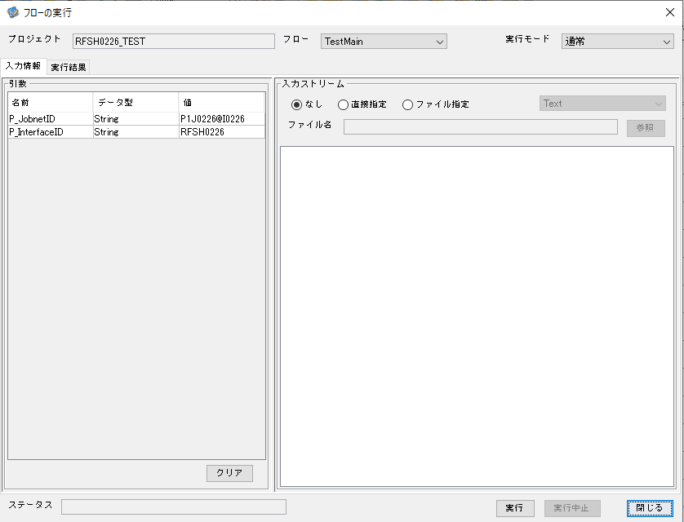

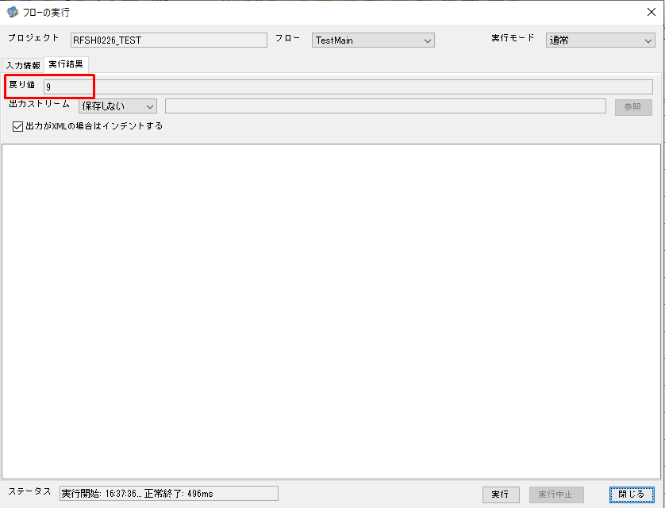

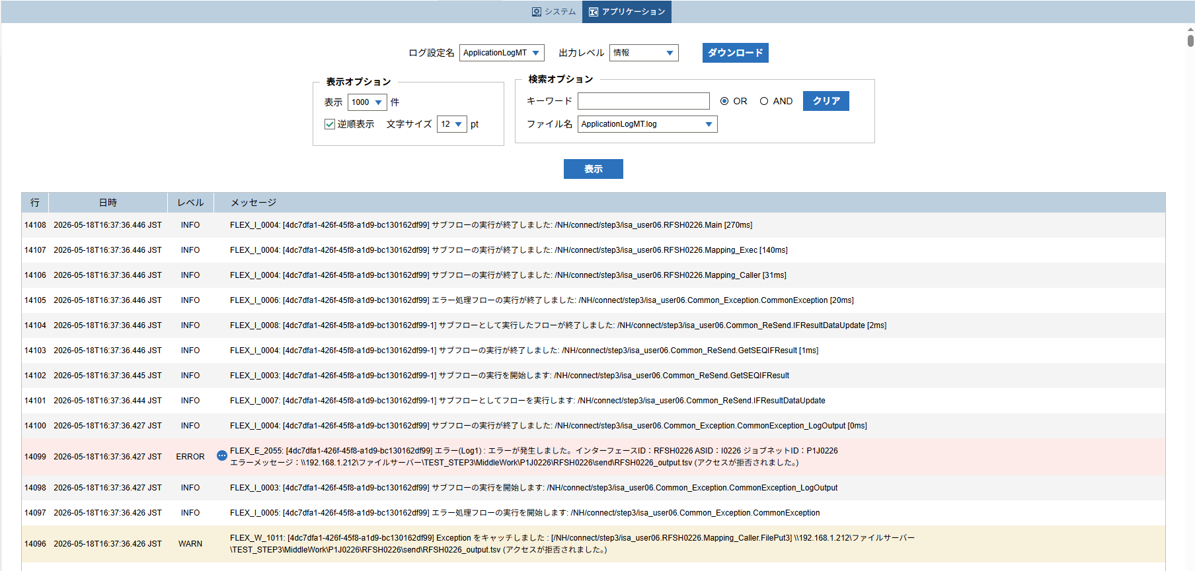
 | No.3-2-3

 |  | 行 | 日時 | レベル | メッセージ
 |  | 14054 | 2026-05-18T16:37:36.176 JST | INFO |  | FLEX_I_0003: [4dc7dfa1-426f-45f8-a1d9-bc130162df99] サブフローの実行を開始します: /NH/connect/step3/isa_user06.RFSH0226.Main
 |  | 14055 | 2026-05-18T16:37:36.177 JST | INFO |  | FLEX_I_0003: [4dc7dfa1-426f-45f8-a1d9-bc130162df99] サブフローの実行を開始します: /NH/connect/step3/isa_user06.MappingPreProcessing.MappingPreProcessing
 |  | 14056 | 2026-05-18T16:37:36.178 JST | INFO |  | FLEX_I_0003: [4dc7dfa1-426f-45f8-a1d9-bc130162df99] サブフローの実行を開始します: /NH/connect/step3/isa_user06.Common.LogOutput
 |  | 14057 | 2026-05-18T16:37:36.179 JST | INFO |  | FLEX_I_0051: [4dc7dfa1-426f-45f8-a1d9-bc130162df99] 情報(Log1) : 個別マッピング処理開始します。インターフェースID：RFSH0226 ASID：I0226 ジョブネットID：P1J0226
 |  | 14058 | 2026-05-18T16:37:36.180 JST | INFO |  | FLEX_I_0004: [4dc7dfa1-426f-45f8-a1d9-bc130162df99] サブフローの実行が終了しました: /NH/connect/step3/isa_user06.Common.LogOutput [2ms]
 |  | 14059 | 2026-05-18T16:37:36.180 JST | INFO |  | FLEX_I_0003: [4dc7dfa1-426f-45f8-a1d9-bc130162df99] サブフローの実行を開始します: /NH/connect/step3/isa_user06.Common.InputParameterCheck
 |  | 14060 | 2026-05-18T16:37:36.180 JST | INFO |  | FLEX_I_0004: [4dc7dfa1-426f-45f8-a1d9-bc130162df99] サブフローの実行が終了しました: /NH/connect/step3/isa_user06.Common.InputParameterCheck [0ms]
 |  | 14061 | 2026-05-18T16:37:36.180 JST | INFO |  | FLEX_I_0003: [4dc7dfa1-426f-45f8-a1d9-bc130162df99] サブフローの実行を開始します: /NH/connect/step3/isa_user06.Common.SettingInit
 |  | 14062 | 2026-05-18T16:37:36.198 JST | INFO |  | FLEX_I_0004: [4dc7dfa1-426f-45f8-a1d9-bc130162df99] サブフローの実行が終了しました: /NH/connect/step3/isa_user06.Common.SettingInit [18ms]
 |  | 14063 | 2026-05-18T16:37:36.199 JST | INFO |  | FLEX_I_0003: [4dc7dfa1-426f-45f8-a1d9-bc130162df99] サブフローの実行を開始します: /NH/connect/step3/isa_user06.Common.ParameterFileGet
 |  | 14064 | 2026-05-18T16:37:36.209 JST | INFO |  | FLEX_I_0004: [4dc7dfa1-426f-45f8-a1d9-bc130162df99] サブフローの実行が終了しました: /NH/connect/step3/isa_user06.Common.ParameterFileGet [10ms]
 |  | 14065 | 2026-05-18T16:37:36.209 JST | INFO |  | FLEX_I_0003: [4dc7dfa1-426f-45f8-a1d9-bc130162df99] サブフローの実行を開始します: /NH/connect/step3/isa_user06.Common_FileSendReceive.WorkFileDelete
 |  | 14066 | 2026-05-18T16:37:36.210 JST | INFO |  | FLEX_I_0004: [4dc7dfa1-426f-45f8-a1d9-bc130162df99] サブフローの実行が終了しました: /NH/connect/step3/isa_user06.Common_FileSendReceive.WorkFileDelete [1ms]
 |  | 14067 | 2026-05-18T16:37:36.211 JST | INFO |  | FLEX_I_0003: [4dc7dfa1-426f-45f8-a1d9-bc130162df99] サブフローの実行を開始します: /NH/connect/step3/isa_user06.Common.ParameterFileGet
 |  | 14068 | 2026-05-18T16:37:36.220 JST | INFO |  | FLEX_I_0004: [4dc7dfa1-426f-45f8-a1d9-bc130162df99] サブフローの実行が終了しました: /NH/connect/step3/isa_user06.Common.ParameterFileGet [9ms]
 |  | 14069 | 2026-05-18T16:37:36.220 JST | INFO |  | FLEX_I_0003: [4dc7dfa1-426f-45f8-a1d9-bc130162df99] サブフローの実行を開始します: /NH/connect/step3/isa_user06.Common_FileSendReceive.WorkFileDelete
 |  | 14070 | 2026-05-18T16:37:36.301 JST | INFO |  | FLEX_I_0004: [4dc7dfa1-426f-45f8-a1d9-bc130162df99] サブフローの実行が終了しました: /NH/connect/step3/isa_user06.Common_FileSendReceive.WorkFileDelete [81ms]
 |  | 14071 | 2026-05-18T16:37:36.303 JST | INFO |  | FLEX_I_0003: [4dc7dfa1-426f-45f8-a1d9-bc130162df99] サブフローの実行を開始します: /NH/connect/step3/isa_user06.Common_Conversion.GetConversionMst
 |  | 14072 | 2026-05-18T16:37:36.306 JST | INFO |  | FLEX_I_0004: [4dc7dfa1-426f-45f8-a1d9-bc130162df99] サブフローの実行が終了しました: /NH/connect/step3/isa_user06.Common_Conversion.GetConversionMst [3ms]
 |  | 14073 | 2026-05-18T16:37:36.306 JST | INFO |  | FLEX_I_0004: [4dc7dfa1-426f-45f8-a1d9-bc130162df99] サブフローの実行が終了しました: /NH/connect/step3/isa_user06.MappingPreProcessing.MappingPreProcessing [129ms]
 |  | 14074 | 2026-05-18T16:37:36.306 JST | INFO |  | FLEX_I_0003: [4dc7dfa1-426f-45f8-a1d9-bc130162df99] サブフローの実行を開始します: /NH/connect/step3/isa_user06.RFSH0226.Mapping_Exec
 |  | 14075 | 2026-05-18T16:37:36.307 JST | INFO |  | FLEX_I_0003: [4dc7dfa1-426f-45f8-a1d9-bc130162df99] サブフローの実行を開始します: /NH/connect/step3/isa_user06.FiletoFile.MappingPreProcessing
 |  | 14076 | 2026-05-18T16:37:36.308 JST | INFO |  | FLEX_I_0003: [4dc7dfa1-426f-45f8-a1d9-bc130162df99] サブフローの実行を開始します: /NH/connect/step3/isa_user06.Common.ParameterFileGet
 |  | 14077 | 2026-05-18T16:37:36.322 JST | INFO |  | FLEX_I_0004: [4dc7dfa1-426f-45f8-a1d9-bc130162df99] サブフローの実行が終了しました: /NH/connect/step3/isa_user06.Common.ParameterFileGet [14ms]
 |  | 14078 | 2026-05-18T16:37:36.332 JST | INFO |  | FLEX_I_0003: [4dc7dfa1-426f-45f8-a1d9-bc130162df99] サブフローの実行を開始します: /NH/connect/step3/isa_user06.Common.ParameterFilePut
 |  | 14079 | 2026-05-18T16:37:36.337 JST | INFO |  | FLEX_I_0003: [4dc7dfa1-426f-45f8-a1d9-bc130162df99] サブフローの実行を開始します: /NH/connect/step3/isa_user06.Common.ParameterFileGet
 |  | 14080 | 2026-05-18T16:37:36.345 JST | INFO |  | FLEX_I_0004: [4dc7dfa1-426f-45f8-a1d9-bc130162df99] サブフローの実行が終了しました: /NH/connect/step3/isa_user06.Common.ParameterFileGet [8ms]
 |  | 14081 | 2026-05-18T16:37:36.357 JST | INFO |  | FLEX_I_0004: [4dc7dfa1-426f-45f8-a1d9-bc130162df99] サブフローの実行が終了しました: /NH/connect/step3/isa_user06.Common.ParameterFilePut [25ms]
 |  | 14082 | 2026-05-18T16:37:36.357 JST | INFO |  | FLEX_I_0003: [4dc7dfa1-426f-45f8-a1d9-bc130162df99] サブフローの実行を開始します: /NH/connect/step3/isa_user06.FiletoFile.PutParameterFileCaseMulitipleFiles
 |  | 14083 | 2026-05-18T16:37:36.358 JST | INFO |  | FLEX_I_0003: [4dc7dfa1-426f-45f8-a1d9-bc130162df99] サブフローの実行を開始します: /NH/connect/step3/isa_user06.Common.ParameterFilePut
 |  | 14084 | 2026-05-18T16:37:36.362 JST | INFO |  | FLEX_I_0003: [4dc7dfa1-426f-45f8-a1d9-bc130162df99] サブフローの実行を開始します: /NH/connect/step3/isa_user06.Common.ParameterFileGet
 |  | 14085 | 2026-05-18T16:37:36.371 JST | INFO |  | FLEX_I_0004: [4dc7dfa1-426f-45f8-a1d9-bc130162df99] サブフローの実行が終了しました: /NH/connect/step3/isa_user06.Common.ParameterFileGet [9ms]
 |  | 14086 | 2026-05-18T16:37:36.382 JST | INFO |  | FLEX_I_0004: [4dc7dfa1-426f-45f8-a1d9-bc130162df99] サブフローの実行が終了しました: /NH/connect/step3/isa_user06.Common.ParameterFilePut [24ms]
 |  | 14087 | 2026-05-18T16:37:36.382 JST | INFO |  | FLEX_I_0003: [4dc7dfa1-426f-45f8-a1d9-bc130162df99] サブフローの実行を開始します: /NH/connect/step3/isa_user06.Common.ParameterFilePut
 |  | 14088 | 2026-05-18T16:37:36.387 JST | INFO |  | FLEX_I_0003: [4dc7dfa1-426f-45f8-a1d9-bc130162df99] サブフローの実行を開始します: /NH/connect/step3/isa_user06.Common.ParameterFileGet
 |  | 14089 | 2026-05-18T16:37:36.395 JST | INFO |  | FLEX_I_0004: [4dc7dfa1-426f-45f8-a1d9-bc130162df99] サブフローの実行が終了しました: /NH/connect/step3/isa_user06.Common.ParameterFileGet [8ms]
 |  | 14090 | 2026-05-18T16:37:36.406 JST | INFO |  | FLEX_I_0004: [4dc7dfa1-426f-45f8-a1d9-bc130162df99] サブフローの実行が終了しました: /NH/connect/step3/isa_user06.Common.ParameterFilePut [24ms]
 |  | 14091 | 2026-05-18T16:37:36.406 JST | INFO |  | FLEX_I_0003: [4dc7dfa1-426f-45f8-a1d9-bc130162df99] サブフローの実行を開始します: /NH/connect/step3/isa_user06.Common.ParameterFileGet
 |  | 14092 | 2026-05-18T16:37:36.414 JST | INFO |  | FLEX_I_0004: [4dc7dfa1-426f-45f8-a1d9-bc130162df99] サブフローの実行が終了しました: /NH/connect/step3/isa_user06.Common.ParameterFileGet [8ms]
 |  | 14093 | 2026-05-18T16:37:36.414 JST | INFO |  | FLEX_I_0004: [4dc7dfa1-426f-45f8-a1d9-bc130162df99] サブフローの実行が終了しました: /NH/connect/step3/isa_user06.FiletoFile.PutParameterFileCaseMulitipleFiles [57ms]
 |  | 14094 | 2026-05-18T16:37:36.414 JST | INFO |  | FLEX_I_0004: [4dc7dfa1-426f-45f8-a1d9-bc130162df99] サブフローの実行が終了しました: /NH/connect/step3/isa_user06.FiletoFile.MappingPreProcessing [107ms]
 |  | 14095 | 2026-05-18T16:37:36.415 JST | INFO |  | FLEX_I_0003: [4dc7dfa1-426f-45f8-a1d9-bc130162df99] サブフローの実行を開始します: /NH/connect/step3/isa_user06.RFSH0226.Mapping_Caller
 |  | 14096 | 2026-05-18T16:37:36.426 JST | WARN |  | FLEX_W_1011: [4dc7dfa1-426f-45f8-a1d9-bc130162df99] Exception をキャッチしました : [/NH/connect/step3/isa_user06.RFSH0226.Mapping_Caller.FilePut3] \\192.168.1.212\ファイルサーバー\TEST_STEP3\MiddleWork\P1J0226\RFSH0226\send\RFSH0226_output.tsv (アクセスが拒否されました。)
 |  | 14097 | 2026-05-18T16:37:36.426 JST | INFO |  | FLEX_I_0005: [4dc7dfa1-426f-45f8-a1d9-bc130162df99] エラー処理フローの実行を開始します: /NH/connect/step3/isa_user06.Common_Exception.CommonException
 |  | 14098 | 2026-05-18T16:37:36.427 JST | INFO |  | FLEX_I_0003: [4dc7dfa1-426f-45f8-a1d9-bc130162df99] サブフローの実行を開始します: /NH/connect/step3/isa_user06.Common_Exception.CommonException_LogOutput
 |  | 14099 | 2026-05-18T16:37:36.427 JST | ERROR |  | FLEX_E_2055: [4dc7dfa1-426f-45f8-a1d9-bc130162df99] エラー(Log1) : エラーが発生しました。インターフェースID：RFSH0226 ASID：I0226 ジョブネットID：P1J0226

 |  | 14100 | 2026-05-18T16:37:36.427 JST | INFO |  | FLEX_I_0004: [4dc7dfa1-426f-45f8-a1d9-bc130162df99] サブフローの実行が終了しました: /NH/connect/step3/isa_user06.Common_Exception.CommonException_LogOutput [0ms]
 |  | 14101 | 2026-05-18T16:37:36.444 JST | INFO |  | FLEX_I_0007: [4dc7dfa1-426f-45f8-a1d9-bc130162df99-1] サブフローとしてフローを実行します: /NH/connect/step3/isa_user06.Common_ReSend.IFResultDataUpdate
 |  | 14102 | 2026-05-18T16:37:36.445 JST | INFO |  | FLEX_I_0003: [4dc7dfa1-426f-45f8-a1d9-bc130162df99-1] サブフローの実行を開始します: /NH/connect/step3/isa_user06.Common_ReSend.GetSEQIFResult
 |  | 14103 | 2026-05-18T16:37:36.446 JST | INFO |  | FLEX_I_0004: [4dc7dfa1-426f-45f8-a1d9-bc130162df99-1] サブフローの実行が終了しました: /NH/connect/step3/isa_user06.Common_ReSend.GetSEQIFResult [1ms]
 |  | 14104 | 2026-05-18T16:37:36.446 JST | INFO |  | FLEX_I_0008: [4dc7dfa1-426f-45f8-a1d9-bc130162df99-1] サブフローとして実行したフローが終了しました: /NH/connect/step3/isa_user06.Common_ReSend.IFResultDataUpdate [2ms]
 |  | 14105 | 2026-05-18T16:37:36.446 JST | INFO |  | FLEX_I_0006: [4dc7dfa1-426f-45f8-a1d9-bc130162df99] エラー処理フローの実行が終了しました: /NH/connect/step3/isa_user06.Common_Exception.CommonException [20ms]
 |  | 14106 | 2026-05-18T16:37:36.446 JST | INFO |  | FLEX_I_0004: [4dc7dfa1-426f-45f8-a1d9-bc130162df99] サブフローの実行が終了しました: /NH/connect/step3/isa_user06.RFSH0226.Mapping_Caller [31ms]
 |  | 14107 | 2026-05-18T16:37:36.446 JST | INFO |  | FLEX_I_0004: [4dc7dfa1-426f-45f8-a1d9-bc130162df99] サブフローの実行が終了しました: /NH/connect/step3/isa_user06.RFSH0226.Mapping_Exec [140ms]
 |  | 14108 | 2026-05-18T16:37:36.446 JST | INFO |  | FLEX_I_0004: [4dc7dfa1-426f-45f8-a1d9-bc130162df99] サブフローの実行が終了しました: /NH/connect/step3/isa_user06.RFSH0226.Main [270ms]

■5回目 正常系・0byteファイル

受信ファイルが0byte。

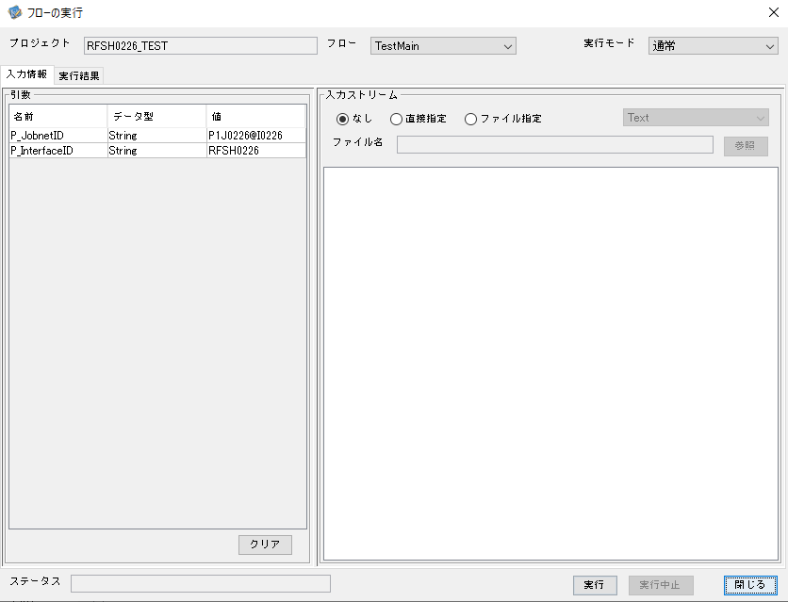

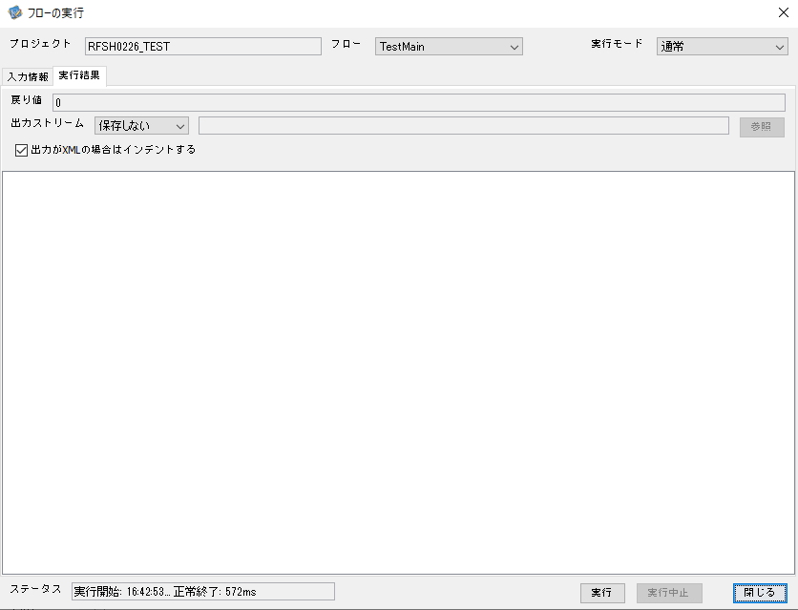

 |  | 行 | 日時 | レベル | メッセージ
 |  | 14320 | 2026-05-18T16:42:54.107 JST | INFO |  | FLEX_I_0003: [bd92c51b-fca4-4d87-808a-a7a25b2a5753] サブフローの実行を開始します: /NH/connect/step3/isa_user06.RFSH0226.Main
 |  | 14321 | 2026-05-18T16:42:54.158 JST | INFO |  | FLEX_I_0003: [bd92c51b-fca4-4d87-808a-a7a25b2a5753] サブフローの実行を開始します: /NH/connect/step3/isa_user06.MappingPreProcessing.MappingPreProcessing
 |  | 14322 | 2026-05-18T16:42:54.169 JST | INFO |  | FLEX_I_0003: [bd92c51b-fca4-4d87-808a-a7a25b2a5753] サブフローの実行を開始します: /NH/connect/step3/isa_user06.Common.LogOutput
 |  | 14323 | 2026-05-18T16:42:54.170 JST | INFO |  | FLEX_I_0051: [bd92c51b-fca4-4d87-808a-a7a25b2a5753] 情報(Log1) : 個別マッピング処理開始します。インターフェースID：RFSH0226 ASID：I0226 ジョブネットID：P1J0226
 |  | 14324 | 2026-05-18T16:42:54.170 JST | INFO |  | FLEX_I_0004: [bd92c51b-fca4-4d87-808a-a7a25b2a5753] サブフローの実行が終了しました: /NH/connect/step3/isa_user06.Common.LogOutput [1ms]
 |  | 14325 | 2026-05-18T16:42:54.170 JST | INFO |  | FLEX_I_0003: [bd92c51b-fca4-4d87-808a-a7a25b2a5753] サブフローの実行を開始します: /NH/connect/step3/isa_user06.Common.InputParameterCheck
 |  | 14326 | 2026-05-18T16:42:54.171 JST | INFO |  | FLEX_I_0004: [bd92c51b-fca4-4d87-808a-a7a25b2a5753] サブフローの実行が終了しました: /NH/connect/step3/isa_user06.Common.InputParameterCheck [1ms]
 |  | 14327 | 2026-05-18T16:42:54.171 JST | INFO |  | FLEX_I_0003: [bd92c51b-fca4-4d87-808a-a7a25b2a5753] サブフローの実行を開始します: /NH/connect/step3/isa_user06.Common.SettingInit
 |  | 14328 | 2026-05-18T16:42:54.190 JST | INFO |  | FLEX_I_0004: [bd92c51b-fca4-4d87-808a-a7a25b2a5753] サブフローの実行が終了しました: /NH/connect/step3/isa_user06.Common.SettingInit [19ms]
 |  | 14329 | 2026-05-18T16:42:54.190 JST | INFO |  | FLEX_I_0003: [bd92c51b-fca4-4d87-808a-a7a25b2a5753] サブフローの実行を開始します: /NH/connect/step3/isa_user06.Common.ParameterFileGet
 |  | 14330 | 2026-05-18T16:42:54.200 JST | INFO |  | FLEX_I_0004: [bd92c51b-fca4-4d87-808a-a7a25b2a5753] サブフローの実行が終了しました: /NH/connect/step3/isa_user06.Common.ParameterFileGet [10ms]
 |  | 14331 | 2026-05-18T16:42:54.225 JST | INFO |  | FLEX_I_0003: [bd92c51b-fca4-4d87-808a-a7a25b2a5753] サブフローの実行を開始します: /NH/connect/step3/isa_user06.Common_FileSendReceive.WorkFileDelete
 |  | 14332 | 2026-05-18T16:42:54.226 JST | INFO |  | FLEX_I_0004: [bd92c51b-fca4-4d87-808a-a7a25b2a5753] サブフローの実行が終了しました: /NH/connect/step3/isa_user06.Common_FileSendReceive.WorkFileDelete [1ms]
 |  | 14333 | 2026-05-18T16:42:54.227 JST | INFO |  | FLEX_I_0003: [bd92c51b-fca4-4d87-808a-a7a25b2a5753] サブフローの実行を開始します: /NH/connect/step3/isa_user06.Common.ParameterFileGet
 |  | 14334 | 2026-05-18T16:42:54.238 JST | INFO |  | FLEX_I_0004: [bd92c51b-fca4-4d87-808a-a7a25b2a5753] サブフローの実行が終了しました: /NH/connect/step3/isa_user06.Common.ParameterFileGet [11ms]
 |  | 14335 | 2026-05-18T16:42:54.239 JST | INFO |  | FLEX_I_0003: [bd92c51b-fca4-4d87-808a-a7a25b2a5753] サブフローの実行を開始します: /NH/connect/step3/isa_user06.Common_FileSendReceive.WorkFileDelete
 |  | 14336 | 2026-05-18T16:42:54.240 JST | INFO |  | FLEX_I_0004: [bd92c51b-fca4-4d87-808a-a7a25b2a5753] サブフローの実行が終了しました: /NH/connect/step3/isa_user06.Common_FileSendReceive.WorkFileDelete [1ms]
 |  | 14337 | 2026-05-18T16:42:54.262 JST | INFO |  | FLEX_I_0003: [bd92c51b-fca4-4d87-808a-a7a25b2a5753] サブフローの実行を開始します: /NH/connect/step3/isa_user06.Common_Conversion.GetConversionMst
 |  | 14338 | 2026-05-18T16:42:54.262 JST | INFO |  | FLEX_I_0004: [bd92c51b-fca4-4d87-808a-a7a25b2a5753] サブフローの実行が終了しました: /NH/connect/step3/isa_user06.Common_Conversion.GetConversionMst [0ms]
 |  | 14339 | 2026-05-18T16:42:54.262 JST | INFO |  | FLEX_I_0004: [bd92c51b-fca4-4d87-808a-a7a25b2a5753] サブフローの実行が終了しました: /NH/connect/step3/isa_user06.MappingPreProcessing.MappingPreProcessing [104ms]
 |  | 14340 | 2026-05-18T16:42:54.262 JST | INFO |  | FLEX_I_0003: [bd92c51b-fca4-4d87-808a-a7a25b2a5753] サブフローの実行を開始します: /NH/connect/step3/isa_user06.RFSH0226.Mapping_Exec
 |  | 14341 | 2026-05-18T16:42:54.314 JST | INFO |  | FLEX_I_0003: [bd92c51b-fca4-4d87-808a-a7a25b2a5753] サブフローの実行を開始します: /NH/connect/step3/isa_user06.FiletoFile.MappingPreProcessing
 |  | 14342 | 2026-05-18T16:42:54.316 JST | INFO |  | FLEX_I_0003: [bd92c51b-fca4-4d87-808a-a7a25b2a5753] サブフローの実行を開始します: /NH/connect/step3/isa_user06.Common.ParameterFileGet
 |  | 14343 | 2026-05-18T16:42:54.328 JST | INFO |  | FLEX_I_0004: [bd92c51b-fca4-4d87-808a-a7a25b2a5753] サブフローの実行が終了しました: /NH/connect/step3/isa_user06.Common.ParameterFileGet [12ms]
 |  | 14344 | 2026-05-18T16:42:54.338 JST | INFO |  | FLEX_I_0003: [bd92c51b-fca4-4d87-808a-a7a25b2a5753] サブフローの実行を開始します: /NH/connect/step3/isa_user06.Common.ParameterFilePut
 |  | 14345 | 2026-05-18T16:42:54.342 JST | INFO |  | FLEX_I_0003: [bd92c51b-fca4-4d87-808a-a7a25b2a5753] サブフローの実行を開始します: /NH/connect/step3/isa_user06.Common.ParameterFileGet
 |  | 14346 | 2026-05-18T16:42:54.351 JST | INFO |  | FLEX_I_0004: [bd92c51b-fca4-4d87-808a-a7a25b2a5753] サブフローの実行が終了しました: /NH/connect/step3/isa_user06.Common.ParameterFileGet [9ms]
 |  | 14347 | 2026-05-18T16:42:54.362 JST | INFO |  | FLEX_I_0004: [bd92c51b-fca4-4d87-808a-a7a25b2a5753] サブフローの実行が終了しました: /NH/connect/step3/isa_user06.Common.ParameterFilePut [24ms]
 |  | 14348 | 2026-05-18T16:42:54.362 JST | INFO |  | FLEX_I_0003: [bd92c51b-fca4-4d87-808a-a7a25b2a5753] サブフローの実行を開始します: /NH/connect/step3/isa_user06.FiletoFile.PutParameterFileCaseMulitipleFiles
 |  | 14349 | 2026-05-18T16:42:54.362 JST | INFO |  | FLEX_I_0003: [bd92c51b-fca4-4d87-808a-a7a25b2a5753] サブフローの実行を開始します: /NH/connect/step3/isa_user06.Common.ParameterFilePut
 |  | 14350 | 2026-05-18T16:42:54.366 JST | INFO |  | FLEX_I_0003: [bd92c51b-fca4-4d87-808a-a7a25b2a5753] サブフローの実行を開始します: /NH/connect/step3/isa_user06.Common.ParameterFileGet
 |  | 14351 | 2026-05-18T16:42:54.374 JST | INFO |  | FLEX_I_0004: [bd92c51b-fca4-4d87-808a-a7a25b2a5753] サブフローの実行が終了しました: /NH/connect/step3/isa_user06.Common.ParameterFileGet [8ms]
 |  | 14352 | 2026-05-18T16:42:54.387 JST | INFO |  | FLEX_I_0004: [bd92c51b-fca4-4d87-808a-a7a25b2a5753] サブフローの実行が終了しました: /NH/connect/step3/isa_user06.Common.ParameterFilePut [25ms]
 |  | 14353 | 2026-05-18T16:42:54.387 JST | INFO |  | FLEX_I_0003: [bd92c51b-fca4-4d87-808a-a7a25b2a5753] サブフローの実行を開始します: /NH/connect/step3/isa_user06.Common.ParameterFilePut
 |  | 14354 | 2026-05-18T16:42:54.392 JST | INFO |  | FLEX_I_0003: [bd92c51b-fca4-4d87-808a-a7a25b2a5753] サブフローの実行を開始します: /NH/connect/step3/isa_user06.Common.ParameterFileGet
 |  | 14355 | 2026-05-18T16:42:54.400 JST | INFO |  | FLEX_I_0004: [bd92c51b-fca4-4d87-808a-a7a25b2a5753] サブフローの実行が終了しました: /NH/connect/step3/isa_user06.Common.ParameterFileGet [8ms]
 |  | 14356 | 2026-05-18T16:42:54.411 JST | INFO |  | FLEX_I_0004: [bd92c51b-fca4-4d87-808a-a7a25b2a5753] サブフローの実行が終了しました: /NH/connect/step3/isa_user06.Common.ParameterFilePut [24ms]
 |  | 14357 | 2026-05-18T16:42:54.412 JST | INFO |  | FLEX_I_0003: [bd92c51b-fca4-4d87-808a-a7a25b2a5753] サブフローの実行を開始します: /NH/connect/step3/isa_user06.Common.ParameterFileGet
 |  | 14358 | 2026-05-18T16:42:54.420 JST | INFO |  | FLEX_I_0004: [bd92c51b-fca4-4d87-808a-a7a25b2a5753] サブフローの実行が終了しました: /NH/connect/step3/isa_user06.Common.ParameterFileGet [8ms]
 |  | 14359 | 2026-05-18T16:42:54.420 JST | INFO |  | FLEX_I_0004: [bd92c51b-fca4-4d87-808a-a7a25b2a5753] サブフローの実行が終了しました: /NH/connect/step3/isa_user06.FiletoFile.PutParameterFileCaseMulitipleFiles [58ms]
 |  | 14360 | 2026-05-18T16:42:54.420 JST | INFO |  | FLEX_I_0004: [bd92c51b-fca4-4d87-808a-a7a25b2a5753] サブフローの実行が終了しました: /NH/connect/step3/isa_user06.FiletoFile.MappingPreProcessing [106ms]
 |  | 14361 | 2026-05-18T16:42:54.420 JST | INFO |  | FLEX_I_0003: [bd92c51b-fca4-4d87-808a-a7a25b2a5753] サブフローの実行を開始します: /NH/connect/step3/isa_user06.RFSH0226.Mapping_Caller
 |  | 14362 | 2026-05-18T16:42:54.425 JST | INFO |  | FLEX_I_0004: [bd92c51b-fca4-4d87-808a-a7a25b2a5753] サブフローの実行が終了しました: /NH/connect/step3/isa_user06.RFSH0226.Mapping_Caller [5ms]
 |  | 14363 | 2026-05-18T16:42:54.425 JST | INFO |  | FLEX_I_0003: [bd92c51b-fca4-4d87-808a-a7a25b2a5753] サブフローの実行を開始します: /NH/connect/step3/isa_user06.FiletoFile.MappingPostProcessing
 |  | 14364 | 2026-05-18T16:42:54.426 JST | INFO |  | FLEX_I_0003: [bd92c51b-fca4-4d87-808a-a7a25b2a5753] サブフローの実行を開始します: /NH/connect/step3/isa_user06.Common.LogOutput
 |  | 14365 | 2026-05-18T16:42:54.427 JST | INFO |  | FLEX_I_0051: [bd92c51b-fca4-4d87-808a-a7a25b2a5753] 情報(Log1) : ファイルを作成しました。インターフェースID：RFSH0226 ASID：I0226 ジョブネットID：P1J0226 ファイル名：RFSH0226_output.tsv 処理件数：0件
 |  | 14366 | 2026-05-18T16:42:54.427 JST | INFO |  | FLEX_I_0004: [bd92c51b-fca4-4d87-808a-a7a25b2a5753] サブフローの実行が終了しました: /NH/connect/step3/isa_user06.Common.LogOutput [1ms]
 |  | 14367 | 2026-05-18T16:42:54.428 JST | INFO |  | FLEX_I_0003: [bd92c51b-fca4-4d87-808a-a7a25b2a5753] サブフローの実行を開始します: /NH/connect/step3/isa_user06.Common_FileSendReceive.OutputFileCopy
 |  | 14368 | 2026-05-18T16:42:54.429 JST | INFO |  | FLEX_I_0004: [bd92c51b-fca4-4d87-808a-a7a25b2a5753] サブフローの実行が終了しました: /NH/connect/step3/isa_user06.Common_FileSendReceive.OutputFileCopy [1ms]
 |  | 14369 | 2026-05-18T16:42:54.429 JST | INFO |  | FLEX_I_0003: [bd92c51b-fca4-4d87-808a-a7a25b2a5753] サブフローの実行を開始します: /NH/connect/step3/isa_user06.Common.ParameterFilePut
 |  | 14370 | 2026-05-18T16:42:54.434 JST | INFO |  | FLEX_I_0003: [bd92c51b-fca4-4d87-808a-a7a25b2a5753] サブフローの実行を開始します: /NH/connect/step3/isa_user06.Common.ParameterFileGet
 |  | 14371 | 2026-05-18T16:42:54.442 JST | INFO |  | FLEX_I_0004: [bd92c51b-fca4-4d87-808a-a7a25b2a5753] サブフローの実行が終了しました: /NH/connect/step3/isa_user06.Common.ParameterFileGet [8ms]
 |  | 14372 | 2026-05-18T16:42:54.453 JST | INFO |  | FLEX_I_0004: [bd92c51b-fca4-4d87-808a-a7a25b2a5753] サブフローの実行が終了しました: /NH/connect/step3/isa_user06.Common.ParameterFilePut [24ms]
 |  | 14373 | 2026-05-18T16:42:54.453 JST | INFO |  | FLEX_I_0004: [bd92c51b-fca4-4d87-808a-a7a25b2a5753] サブフローの実行が終了しました: /NH/connect/step3/isa_user06.FiletoFile.MappingPostProcessing [28ms]
 |  | 14374 | 2026-05-18T16:42:54.453 JST | INFO |  | FLEX_I_0004: [bd92c51b-fca4-4d87-808a-a7a25b2a5753] サブフローの実行が終了しました: /NH/connect/step3/isa_user06.RFSH0226.Mapping_Exec [191ms]
 |  | 14375 | 2026-05-18T16:42:54.459 JST | INFO |  | FLEX_I_0003: [bd92c51b-fca4-4d87-808a-a7a25b2a5753] サブフローの実行を開始します: /NH/connect/step3/isa_user06.MappingPostProcessing.MappingPostProcessing
 |  | 14376 | 2026-05-18T16:42:54.459 JST | INFO |  | FLEX_I_0003: [bd92c51b-fca4-4d87-808a-a7a25b2a5753] サブフローの実行を開始します: /NH/connect/step3/isa_user06.Common.LogOutput
 |  | 14377 | 2026-05-18T16:42:54.460 JST | INFO |  | FLEX_I_0051: [bd92c51b-fca4-4d87-808a-a7a25b2a5753] 情報(Log1) : 個別マッピング処理終了します。インターフェースID：RFSH0226 ASID：I0226 ジョブネットID：P1J0226
 |  | 14378 | 2026-05-18T16:42:54.460 JST | INFO |  | FLEX_I_0004: [bd92c51b-fca4-4d87-808a-a7a25b2a5753] サブフローの実行が終了しました: /NH/connect/step3/isa_user06.Common.LogOutput [1ms]
 |  | 14379 | 2026-05-18T16:42:54.460 JST | INFO |  | FLEX_I_0004: [bd92c51b-fca4-4d87-808a-a7a25b2a5753] サブフローの実行が終了しました: /NH/connect/step3/isa_user06.MappingPostProcessing.MappingPostProcessing [1ms]
 |  | 14380 | 2026-05-18T16:42:54.460 JST | INFO |  | FLEX_I_0004: [bd92c51b-fca4-4d87-808a-a7a25b2a5753] サブフローの実行が終了しました: /NH/connect/step3/isa_user06.RFSH0226.Main [353ms]

 | No.4-1-2
 | No.7-1-2

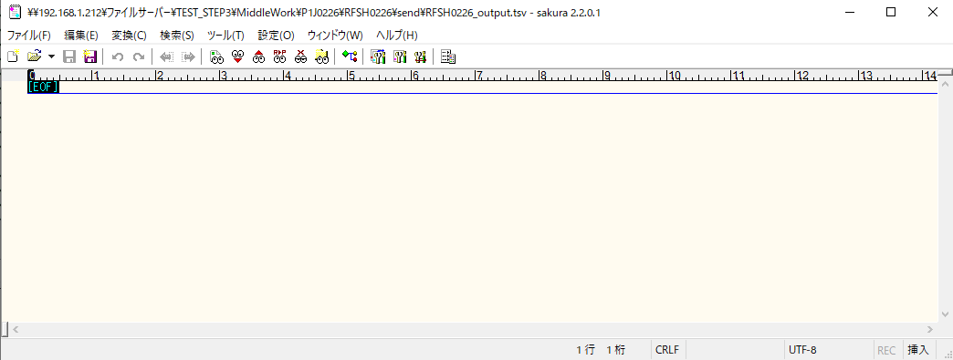

■6回目 正常系・データ行1000行

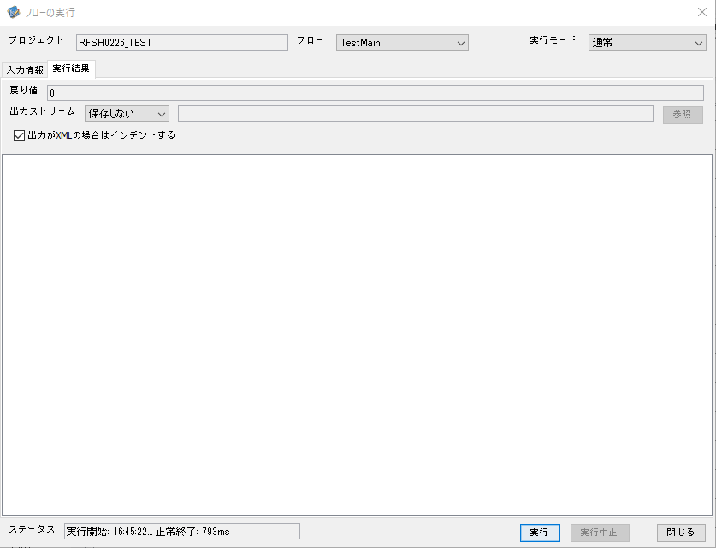

 |  | 行 | 日時 | レベル | メッセージ
 |  | 14641 | 2026-05-18T16:45:22.834 JST | INFO |  | FLEX_I_0003: [ced1cf27-8198-4323-ad19-83552f35a39d] サブフローの実行を開始します: /NH/connect/step3/isa_user06.RFSH0226.Main
 |  | 14642 | 2026-05-18T16:45:22.875 JST | INFO |  | FLEX_I_0003: [ced1cf27-8198-4323-ad19-83552f35a39d] サブフローの実行を開始します: /NH/connect/step3/isa_user06.MappingPreProcessing.MappingPreProcessing
 |  | 14643 | 2026-05-18T16:45:22.876 JST | INFO |  | FLEX_I_0003: [ced1cf27-8198-4323-ad19-83552f35a39d] サブフローの実行を開始します: /NH/connect/step3/isa_user06.Common.LogOutput
 |  | 14644 | 2026-05-18T16:45:22.876 JST | INFO |  | FLEX_I_0051: [ced1cf27-8198-4323-ad19-83552f35a39d] 情報(Log1) : 個別マッピング処理開始します。インターフェースID：RFSH0226 ASID：I0226 ジョブネットID：P1J0226
 |  | 14645 | 2026-05-18T16:45:22.876 JST | INFO |  | FLEX_I_0004: [ced1cf27-8198-4323-ad19-83552f35a39d] サブフローの実行が終了しました: /NH/connect/step3/isa_user06.Common.LogOutput [0ms]
 |  | 14646 | 2026-05-18T16:45:22.877 JST | INFO |  | FLEX_I_0003: [ced1cf27-8198-4323-ad19-83552f35a39d] サブフローの実行を開始します: /NH/connect/step3/isa_user06.Common.InputParameterCheck
 |  | 14647 | 2026-05-18T16:45:22.877 JST | INFO |  | FLEX_I_0004: [ced1cf27-8198-4323-ad19-83552f35a39d] サブフローの実行が終了しました: /NH/connect/step3/isa_user06.Common.InputParameterCheck [0ms]
 |  | 14648 | 2026-05-18T16:45:22.877 JST | INFO |  | FLEX_I_0003: [ced1cf27-8198-4323-ad19-83552f35a39d] サブフローの実行を開始します: /NH/connect/step3/isa_user06.Common.SettingInit
 |  | 14649 | 2026-05-18T16:45:22.895 JST | INFO |  | FLEX_I_0004: [ced1cf27-8198-4323-ad19-83552f35a39d] サブフローの実行が終了しました: /NH/connect/step3/isa_user06.Common.SettingInit [18ms]
 |  | 14650 | 2026-05-18T16:45:22.895 JST | INFO |  | FLEX_I_0003: [ced1cf27-8198-4323-ad19-83552f35a39d] サブフローの実行を開始します: /NH/connect/step3/isa_user06.Common.ParameterFileGet
 |  | 14651 | 2026-05-18T16:45:22.905 JST | INFO |  | FLEX_I_0004: [ced1cf27-8198-4323-ad19-83552f35a39d] サブフローの実行が終了しました: /NH/connect/step3/isa_user06.Common.ParameterFileGet [10ms]
 |  | 14652 | 2026-05-18T16:45:22.928 JST | INFO |  | FLEX_I_0003: [ced1cf27-8198-4323-ad19-83552f35a39d] サブフローの実行を開始します: /NH/connect/step3/isa_user06.Common_FileSendReceive.WorkFileDelete
 |  | 14653 | 2026-05-18T16:45:22.930 JST | INFO |  | FLEX_I_0004: [ced1cf27-8198-4323-ad19-83552f35a39d] サブフローの実行が終了しました: /NH/connect/step3/isa_user06.Common_FileSendReceive.WorkFileDelete [2ms]
 |  | 14654 | 2026-05-18T16:45:22.930 JST | INFO |  | FLEX_I_0003: [ced1cf27-8198-4323-ad19-83552f35a39d] サブフローの実行を開始します: /NH/connect/step3/isa_user06.Common.ParameterFileGet
 |  | 14655 | 2026-05-18T16:45:22.941 JST | INFO |  | FLEX_I_0004: [ced1cf27-8198-4323-ad19-83552f35a39d] サブフローの実行が終了しました: /NH/connect/step3/isa_user06.Common.ParameterFileGet [11ms]
 |  | 14656 | 2026-05-18T16:45:22.941 JST | INFO |  | FLEX_I_0003: [ced1cf27-8198-4323-ad19-83552f35a39d] サブフローの実行を開始します: /NH/connect/step3/isa_user06.Common_FileSendReceive.WorkFileDelete
 |  | 14657 | 2026-05-18T16:45:23.089 JST | INFO |  | FLEX_I_0004: [ced1cf27-8198-4323-ad19-83552f35a39d] サブフローの実行が終了しました: /NH/connect/step3/isa_user06.Common_FileSendReceive.WorkFileDelete [148ms]
 |  | 14658 | 2026-05-18T16:45:23.122 JST | INFO |  | FLEX_I_0003: [ced1cf27-8198-4323-ad19-83552f35a39d] サブフローの実行を開始します: /NH/connect/step3/isa_user06.Common_Conversion.GetConversionMst
 |  | 14659 | 2026-05-18T16:45:23.123 JST | INFO |  | FLEX_I_0004: [ced1cf27-8198-4323-ad19-83552f35a39d] サブフローの実行が終了しました: /NH/connect/step3/isa_user06.Common_Conversion.GetConversionMst [1ms]
 |  | 14660 | 2026-05-18T16:45:23.123 JST | INFO |  | FLEX_I_0004: [ced1cf27-8198-4323-ad19-83552f35a39d] サブフローの実行が終了しました: /NH/connect/step3/isa_user06.MappingPreProcessing.MappingPreProcessing [248ms]
 |  | 14661 | 2026-05-18T16:45:23.123 JST | INFO |  | FLEX_I_0003: [ced1cf27-8198-4323-ad19-83552f35a39d] サブフローの実行を開始します: /NH/connect/step3/isa_user06.RFSH0226.Mapping_Exec
 |  | 14662 | 2026-05-18T16:45:23.171 JST | INFO |  | FLEX_I_0003: [ced1cf27-8198-4323-ad19-83552f35a39d] サブフローの実行を開始します: /NH/connect/step3/isa_user06.FiletoFile.MappingPreProcessing
 |  | 14663 | 2026-05-18T16:45:23.173 JST | INFO |  | FLEX_I_0003: [ced1cf27-8198-4323-ad19-83552f35a39d] サブフローの実行を開始します: /NH/connect/step3/isa_user06.Common.ParameterFileGet
 |  | 14664 | 2026-05-18T16:45:23.187 JST | INFO |  | FLEX_I_0004: [ced1cf27-8198-4323-ad19-83552f35a39d] サブフローの実行が終了しました: /NH/connect/step3/isa_user06.Common.ParameterFileGet [14ms]
 |  | 14665 | 2026-05-18T16:45:23.197 JST | INFO |  | FLEX_I_0003: [ced1cf27-8198-4323-ad19-83552f35a39d] サブフローの実行を開始します: /NH/connect/step3/isa_user06.Common.ParameterFilePut
 |  | 14666 | 2026-05-18T16:45:23.201 JST | INFO |  | FLEX_I_0003: [ced1cf27-8198-4323-ad19-83552f35a39d] サブフローの実行を開始します: /NH/connect/step3/isa_user06.Common.ParameterFileGet
 |  | 14667 | 2026-05-18T16:45:23.210 JST | INFO |  | FLEX_I_0004: [ced1cf27-8198-4323-ad19-83552f35a39d] サブフローの実行が終了しました: /NH/connect/step3/isa_user06.Common.ParameterFileGet [9ms]
 |  | 14668 | 2026-05-18T16:45:23.223 JST | INFO |  | FLEX_I_0004: [ced1cf27-8198-4323-ad19-83552f35a39d] サブフローの実行が終了しました: /NH/connect/step3/isa_user06.Common.ParameterFilePut [26ms]
 |  | 14669 | 2026-05-18T16:45:23.223 JST | INFO |  | FLEX_I_0003: [ced1cf27-8198-4323-ad19-83552f35a39d] サブフローの実行を開始します: /NH/connect/step3/isa_user06.FiletoFile.PutParameterFileCaseMulitipleFiles
 |  | 14670 | 2026-05-18T16:45:23.223 JST | INFO |  | FLEX_I_0003: [ced1cf27-8198-4323-ad19-83552f35a39d] サブフローの実行を開始します: /NH/connect/step3/isa_user06.Common.ParameterFilePut
 |  | 14671 | 2026-05-18T16:45:23.227 JST | INFO |  | FLEX_I_0003: [ced1cf27-8198-4323-ad19-83552f35a39d] サブフローの実行を開始します: /NH/connect/step3/isa_user06.Common.ParameterFileGet
 |  | 14672 | 2026-05-18T16:45:23.236 JST | INFO |  | FLEX_I_0004: [ced1cf27-8198-4323-ad19-83552f35a39d] サブフローの実行が終了しました: /NH/connect/step3/isa_user06.Common.ParameterFileGet [9ms]
 |  | 14673 | 2026-05-18T16:45:23.247 JST | INFO |  | FLEX_I_0004: [ced1cf27-8198-4323-ad19-83552f35a39d] サブフローの実行が終了しました: /NH/connect/step3/isa_user06.Common.ParameterFilePut [24ms]
 |  | 14674 | 2026-05-18T16:45:23.247 JST | INFO |  | FLEX_I_0003: [ced1cf27-8198-4323-ad19-83552f35a39d] サブフローの実行を開始します: /NH/connect/step3/isa_user06.Common.ParameterFilePut
 |  | 14675 | 2026-05-18T16:45:23.251 JST | INFO |  | FLEX_I_0003: [ced1cf27-8198-4323-ad19-83552f35a39d] サブフローの実行を開始します: /NH/connect/step3/isa_user06.Common.ParameterFileGet
 |  | 14676 | 2026-05-18T16:45:23.259 JST | INFO |  | FLEX_I_0004: [ced1cf27-8198-4323-ad19-83552f35a39d] サブフローの実行が終了しました: /NH/connect/step3/isa_user06.Common.ParameterFileGet [8ms]
 |  | 14677 | 2026-05-18T16:45:23.270 JST | INFO |  | FLEX_I_0004: [ced1cf27-8198-4323-ad19-83552f35a39d] サブフローの実行が終了しました: /NH/connect/step3/isa_user06.Common.ParameterFilePut [23ms]
 |  | 14678 | 2026-05-18T16:45:23.271 JST | INFO |  | FLEX_I_0003: [ced1cf27-8198-4323-ad19-83552f35a39d] サブフローの実行を開始します: /NH/connect/step3/isa_user06.Common.ParameterFileGet
 |  | 14679 | 2026-05-18T16:45:23.279 JST | INFO |  | FLEX_I_0004: [ced1cf27-8198-4323-ad19-83552f35a39d] サブフローの実行が終了しました: /NH/connect/step3/isa_user06.Common.ParameterFileGet [8ms]
 |  | 14680 | 2026-05-18T16:45:23.279 JST | INFO |  | FLEX_I_0004: [ced1cf27-8198-4323-ad19-83552f35a39d] サブフローの実行が終了しました: /NH/connect/step3/isa_user06.FiletoFile.PutParameterFileCaseMulitipleFiles [56ms]
 |  | 14681 | 2026-05-18T16:45:23.279 JST | INFO |  | FLEX_I_0004: [ced1cf27-8198-4323-ad19-83552f35a39d] サブフローの実行が終了しました: /NH/connect/step3/isa_user06.FiletoFile.MappingPreProcessing [108ms]
 |  | 14682 | 2026-05-18T16:45:23.280 JST | INFO |  | FLEX_I_0003: [ced1cf27-8198-4323-ad19-83552f35a39d] サブフローの実行を開始します: /NH/connect/step3/isa_user06.RFSH0226.Mapping_Caller
 |  | 14683 | 2026-05-18T16:45:23.301 JST | INFO |  | FLEX_I_0003: [ced1cf27-8198-4323-ad19-83552f35a39d] サブフローの実行を開始します: /NH/connect/step3/isa_user06.Mapping_0022-2.Mapping
 |  | 14684 | 2026-05-18T16:45:23.372 JST | INFO |  | FLEX_I_0004: [ced1cf27-8198-4323-ad19-83552f35a39d] サブフローの実行が終了しました: /NH/connect/step3/isa_user06.Mapping_0022-2.Mapping [71ms]
 |  | 14685 | 2026-05-18T16:45:23.372 JST | INFO |  | FLEX_I_0003: [ced1cf27-8198-4323-ad19-83552f35a39d] サブフローの実行を開始します: /NH/connect/step3/isa_user06.RFSH0226.Mapping_FilePut
 |  | 14686 | 2026-05-18T16:45:23.378 JST | INFO |  | FLEX_I_0004: [ced1cf27-8198-4323-ad19-83552f35a39d] サブフローの実行が終了しました: /NH/connect/step3/isa_user06.RFSH0226.Mapping_FilePut [6ms]
 |  | 14687 | 2026-05-18T16:45:23.379 JST | INFO |  | FLEX_I_0004: [ced1cf27-8198-4323-ad19-83552f35a39d] サブフローの実行が終了しました: /NH/connect/step3/isa_user06.RFSH0226.Mapping_Caller [99ms]
 |  | 14688 | 2026-05-18T16:45:23.379 JST | INFO |  | FLEX_I_0003: [ced1cf27-8198-4323-ad19-83552f35a39d] サブフローの実行を開始します: /NH/connect/step3/isa_user06.FiletoFile.MappingPostProcessing
 |  | 14689 | 2026-05-18T16:45:23.381 JST | INFO |  | FLEX_I_0003: [ced1cf27-8198-4323-ad19-83552f35a39d] サブフローの実行を開始します: /NH/connect/step3/isa_user06.Common.LogOutput
 |  | 14690 | 2026-05-18T16:45:23.381 JST | INFO |  | FLEX_I_0051: [ced1cf27-8198-4323-ad19-83552f35a39d] 情報(Log1) : ファイルを作成しました。インターフェースID：RFSH0226 ASID：I0226 ジョブネットID：P1J0226 ファイル名：RFSH0226_output.tsv 処理件数：1000件
 |  | 14691 | 2026-05-18T16:45:23.381 JST | INFO |  | FLEX_I_0004: [ced1cf27-8198-4323-ad19-83552f35a39d] サブフローの実行が終了しました: /NH/connect/step3/isa_user06.Common.LogOutput [0ms]
 |  | 14692 | 2026-05-18T16:45:23.382 JST | INFO |  | FLEX_I_0003: [ced1cf27-8198-4323-ad19-83552f35a39d] サブフローの実行を開始します: /NH/connect/step3/isa_user06.Common_FileSendReceive.OutputFileCopy
 |  | 14693 | 2026-05-18T16:45:23.383 JST | INFO |  | FLEX_I_0004: [ced1cf27-8198-4323-ad19-83552f35a39d] サブフローの実行が終了しました: /NH/connect/step3/isa_user06.Common_FileSendReceive.OutputFileCopy [1ms]
 |  | 14694 | 2026-05-18T16:45:23.383 JST | INFO |  | FLEX_I_0003: [ced1cf27-8198-4323-ad19-83552f35a39d] サブフローの実行を開始します: /NH/connect/step3/isa_user06.Common.ParameterFilePut
 |  | 14695 | 2026-05-18T16:45:23.389 JST | INFO |  | FLEX_I_0003: [ced1cf27-8198-4323-ad19-83552f35a39d] サブフローの実行を開始します: /NH/connect/step3/isa_user06.Common.ParameterFileGet
 |  | 14696 | 2026-05-18T16:45:23.398 JST | INFO |  | FLEX_I_0004: [ced1cf27-8198-4323-ad19-83552f35a39d] サブフローの実行が終了しました: /NH/connect/step3/isa_user06.Common.ParameterFileGet [9ms]
 |  | 14697 | 2026-05-18T16:45:23.409 JST | INFO |  | FLEX_I_0004: [ced1cf27-8198-4323-ad19-83552f35a39d] サブフローの実行が終了しました: /NH/connect/step3/isa_user06.Common.ParameterFilePut [26ms]
 |  | 14698 | 2026-05-18T16:45:23.409 JST | INFO |  | FLEX_I_0004: [ced1cf27-8198-4323-ad19-83552f35a39d] サブフローの実行が終了しました: /NH/connect/step3/isa_user06.FiletoFile.MappingPostProcessing [30ms]
 |  | 14699 | 2026-05-18T16:45:23.409 JST | INFO |  | FLEX_I_0004: [ced1cf27-8198-4323-ad19-83552f35a39d] サブフローの実行が終了しました: /NH/connect/step3/isa_user06.RFSH0226.Mapping_Exec [286ms]
 |  | 14700 | 2026-05-18T16:45:23.409 JST | INFO |  | FLEX_I_0003: [ced1cf27-8198-4323-ad19-83552f35a39d] サブフローの実行を開始します: /NH/connect/step3/isa_user06.MappingPostProcessing.MappingPostProcessing
 |  | 14701 | 2026-05-18T16:45:23.410 JST | INFO |  | FLEX_I_0003: [ced1cf27-8198-4323-ad19-83552f35a39d] サブフローの実行を開始します: /NH/connect/step3/isa_user06.Common.LogOutput
 |  | 14702 | 2026-05-18T16:45:23.410 JST | INFO |  | FLEX_I_0051: [ced1cf27-8198-4323-ad19-83552f35a39d] 情報(Log1) : 個別マッピング処理終了します。インターフェースID：RFSH0226 ASID：I0226 ジョブネットID：P1J0226
 |  | 14703 | 2026-05-18T16:45:23.410 JST | INFO |  | FLEX_I_0004: [ced1cf27-8198-4323-ad19-83552f35a39d] サブフローの実行が終了しました: /NH/connect/step3/isa_user06.Common.LogOutput [0ms]
 |  | 14704 | 2026-05-18T16:45:23.410 JST | INFO |  | FLEX_I_0004: [ced1cf27-8198-4323-ad19-83552f35a39d] サブフローの実行が終了しました: /NH/connect/step3/isa_user06.MappingPostProcessing.MappingPostProcessing [1ms]
 |  | 14705 | 2026-05-18T16:45:23.410 JST | INFO |  | FLEX_I_0004: [ced1cf27-8198-4323-ad19-83552f35a39d] サブフローの実行が終了しました: /NH/connect/step3/isa_user06.RFSH0226.Main [576ms]

 | No.4-2-2



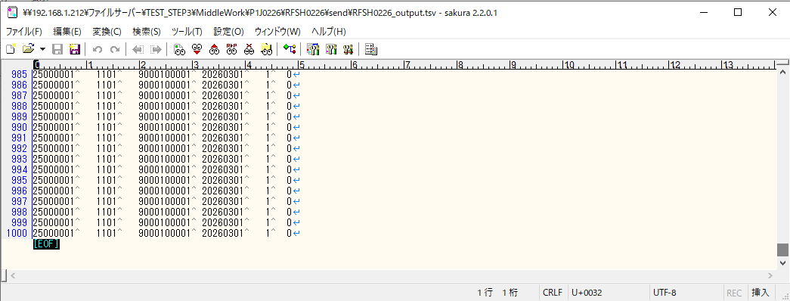

■7回目 正常系・データ行1000行以上



 |  | 行 | 日時 | レベル | メッセージ
 |  | 15541 | 2026-05-18T16:57:37.080 JST | INFO |  | FLEX_I_0003: [10d8eab9-daf8-4636-bceb-88b5858e0143] サブフローの実行を開始します: /NH/connect/step3/isa_user06.RFSH0226.Main
 |  | 15542 | 2026-05-18T16:57:37.131 JST | INFO |  | FLEX_I_0003: [10d8eab9-daf8-4636-bceb-88b5858e0143] サブフローの実行を開始します: /NH/connect/step3/isa_user06.MappingPreProcessing.MappingPreProcessing
 |  | 15543 | 2026-05-18T16:57:37.142 JST | INFO |  | FLEX_I_0003: [10d8eab9-daf8-4636-bceb-88b5858e0143] サブフローの実行を開始します: /NH/connect/step3/isa_user06.Common.LogOutput
 |  | 15544 | 2026-05-18T16:57:37.142 JST | INFO |  | FLEX_I_0051: [10d8eab9-daf8-4636-bceb-88b5858e0143] 情報(Log1) : 個別マッピング処理開始します。インターフェースID：RFSH0226 ASID：I0226 ジョブネットID：P1J0226
 |  | 15545 | 2026-05-18T16:57:37.143 JST | INFO |  | FLEX_I_0004: [10d8eab9-daf8-4636-bceb-88b5858e0143] サブフローの実行が終了しました: /NH/connect/step3/isa_user06.Common.LogOutput [1ms]
 |  | 15546 | 2026-05-18T16:57:37.143 JST | INFO |  | FLEX_I_0003: [10d8eab9-daf8-4636-bceb-88b5858e0143] サブフローの実行を開始します: /NH/connect/step3/isa_user06.Common.InputParameterCheck
 |  | 15547 | 2026-05-18T16:57:37.143 JST | INFO |  | FLEX_I_0004: [10d8eab9-daf8-4636-bceb-88b5858e0143] サブフローの実行が終了しました: /NH/connect/step3/isa_user06.Common.InputParameterCheck [0ms]
 |  | 15548 | 2026-05-18T16:57:37.143 JST | INFO |  | FLEX_I_0003: [10d8eab9-daf8-4636-bceb-88b5858e0143] サブフローの実行を開始します: /NH/connect/step3/isa_user06.Common.SettingInit
 |  | 15549 | 2026-05-18T16:57:37.162 JST | INFO |  | FLEX_I_0004: [10d8eab9-daf8-4636-bceb-88b5858e0143] サブフローの実行が終了しました: /NH/connect/step3/isa_user06.Common.SettingInit [19ms]
 |  | 15550 | 2026-05-18T16:57:37.163 JST | INFO |  | FLEX_I_0003: [10d8eab9-daf8-4636-bceb-88b5858e0143] サブフローの実行を開始します: /NH/connect/step3/isa_user06.Common.ParameterFileGet
 |  | 15551 | 2026-05-18T16:57:37.173 JST | INFO |  | FLEX_I_0004: [10d8eab9-daf8-4636-bceb-88b5858e0143] サブフローの実行が終了しました: /NH/connect/step3/isa_user06.Common.ParameterFileGet [10ms]
 |  | 15552 | 2026-05-18T16:57:37.197 JST | INFO |  | FLEX_I_0003: [10d8eab9-daf8-4636-bceb-88b5858e0143] サブフローの実行を開始します: /NH/connect/step3/isa_user06.Common_FileSendReceive.WorkFileDelete
 |  | 15553 | 2026-05-18T16:57:37.199 JST | INFO |  | FLEX_I_0004: [10d8eab9-daf8-4636-bceb-88b5858e0143] サブフローの実行が終了しました: /NH/connect/step3/isa_user06.Common_FileSendReceive.WorkFileDelete [2ms]
 |  | 15554 | 2026-05-18T16:57:37.199 JST | INFO |  | FLEX_I_0003: [10d8eab9-daf8-4636-bceb-88b5858e0143] サブフローの実行を開始します: /NH/connect/step3/isa_user06.Common.ParameterFileGet
 |  | 15555 | 2026-05-18T16:57:37.214 JST | INFO |  | FLEX_I_0004: [10d8eab9-daf8-4636-bceb-88b5858e0143] サブフローの実行が終了しました: /NH/connect/step3/isa_user06.Common.ParameterFileGet [15ms]
 |  | 15556 | 2026-05-18T16:57:37.214 JST | INFO |  | FLEX_I_0003: [10d8eab9-daf8-4636-bceb-88b5858e0143] サブフローの実行を開始します: /NH/connect/step3/isa_user06.Common_FileSendReceive.WorkFileDelete
 |  | 15557 | 2026-05-18T16:57:37.363 JST | INFO |  | FLEX_I_0004: [10d8eab9-daf8-4636-bceb-88b5858e0143] サブフローの実行が終了しました: /NH/connect/step3/isa_user06.Common_FileSendReceive.WorkFileDelete [149ms]
 |  | 15558 | 2026-05-18T16:57:37.397 JST | INFO |  | FLEX_I_0003: [10d8eab9-daf8-4636-bceb-88b5858e0143] サブフローの実行を開始します: /NH/connect/step3/isa_user06.Common_Conversion.GetConversionMst
 |  | 15559 | 2026-05-18T16:57:37.398 JST | INFO |  | FLEX_I_0004: [10d8eab9-daf8-4636-bceb-88b5858e0143] サブフローの実行が終了しました: /NH/connect/step3/isa_user06.Common_Conversion.GetConversionMst [1ms]
 |  | 15560 | 2026-05-18T16:57:37.398 JST | INFO |  | FLEX_I_0004: [10d8eab9-daf8-4636-bceb-88b5858e0143] サブフローの実行が終了しました: /NH/connect/step3/isa_user06.MappingPreProcessing.MappingPreProcessing [267ms]
 |  | 15561 | 2026-05-18T16:57:37.398 JST | INFO |  | FLEX_I_0003: [10d8eab9-daf8-4636-bceb-88b5858e0143] サブフローの実行を開始します: /NH/connect/step3/isa_user06.RFSH0226.Mapping_Exec
 |  | 15562 | 2026-05-18T16:57:37.446 JST | INFO |  | FLEX_I_0003: [10d8eab9-daf8-4636-bceb-88b5858e0143] サブフローの実行を開始します: /NH/connect/step3/isa_user06.FiletoFile.MappingPreProcessing
 |  | 15563 | 2026-05-18T16:57:37.448 JST | INFO |  | FLEX_I_0003: [10d8eab9-daf8-4636-bceb-88b5858e0143] サブフローの実行を開始します: /NH/connect/step3/isa_user06.Common.ParameterFileGet
 |  | 15564 | 2026-05-18T16:57:37.463 JST | INFO |  | FLEX_I_0004: [10d8eab9-daf8-4636-bceb-88b5858e0143] サブフローの実行が終了しました: /NH/connect/step3/isa_user06.Common.ParameterFileGet [15ms]
 |  | 15565 | 2026-05-18T16:57:37.474 JST | INFO |  | FLEX_I_0003: [10d8eab9-daf8-4636-bceb-88b5858e0143] サブフローの実行を開始します: /NH/connect/step3/isa_user06.Common.ParameterFilePut
 |  | 15566 | 2026-05-18T16:57:37.478 JST | INFO |  | FLEX_I_0003: [10d8eab9-daf8-4636-bceb-88b5858e0143] サブフローの実行を開始します: /NH/connect/step3/isa_user06.Common.ParameterFileGet
 |  | 15567 | 2026-05-18T16:57:37.488 JST | INFO |  | FLEX_I_0004: [10d8eab9-daf8-4636-bceb-88b5858e0143] サブフローの実行が終了しました: /NH/connect/step3/isa_user06.Common.ParameterFileGet [10ms]
 |  | 15568 | 2026-05-18T16:57:37.499 JST | INFO |  | FLEX_I_0004: [10d8eab9-daf8-4636-bceb-88b5858e0143] サブフローの実行が終了しました: /NH/connect/step3/isa_user06.Common.ParameterFilePut [25ms]
 |  | 15569 | 2026-05-18T16:57:37.499 JST | INFO |  | FLEX_I_0003: [10d8eab9-daf8-4636-bceb-88b5858e0143] サブフローの実行を開始します: /NH/connect/step3/isa_user06.FiletoFile.PutParameterFileCaseMulitipleFiles
 |  | 15570 | 2026-05-18T16:57:37.499 JST | INFO |  | FLEX_I_0003: [10d8eab9-daf8-4636-bceb-88b5858e0143] サブフローの実行を開始します: /NH/connect/step3/isa_user06.Common.ParameterFilePut
 |  | 15571 | 2026-05-18T16:57:37.503 JST | INFO |  | FLEX_I_0003: [10d8eab9-daf8-4636-bceb-88b5858e0143] サブフローの実行を開始します: /NH/connect/step3/isa_user06.Common.ParameterFileGet
 |  | 15572 | 2026-05-18T16:57:37.511 JST | INFO |  | FLEX_I_0004: [10d8eab9-daf8-4636-bceb-88b5858e0143] サブフローの実行が終了しました: /NH/connect/step3/isa_user06.Common.ParameterFileGet [8ms]
 |  | 15573 | 2026-05-18T16:57:37.523 JST | INFO |  | FLEX_I_0004: [10d8eab9-daf8-4636-bceb-88b5858e0143] サブフローの実行が終了しました: /NH/connect/step3/isa_user06.Common.ParameterFilePut [24ms]
 |  | 15574 | 2026-05-18T16:57:37.524 JST | INFO |  | FLEX_I_0003: [10d8eab9-daf8-4636-bceb-88b5858e0143] サブフローの実行を開始します: /NH/connect/step3/isa_user06.Common.ParameterFilePut
 |  | 15575 | 2026-05-18T16:57:37.528 JST | INFO |  | FLEX_I_0003: [10d8eab9-daf8-4636-bceb-88b5858e0143] サブフローの実行を開始します: /NH/connect/step3/isa_user06.Common.ParameterFileGet
 |  | 15576 | 2026-05-18T16:57:37.537 JST | INFO |  | FLEX_I_0004: [10d8eab9-daf8-4636-bceb-88b5858e0143] サブフローの実行が終了しました: /NH/connect/step3/isa_user06.Common.ParameterFileGet [9ms]
 |  | 15577 | 2026-05-18T16:57:37.548 JST | INFO |  | FLEX_I_0004: [10d8eab9-daf8-4636-bceb-88b5858e0143] サブフローの実行が終了しました: /NH/connect/step3/isa_user06.Common.ParameterFilePut [24ms]
 |  | 15578 | 2026-05-18T16:57:37.549 JST | INFO |  | FLEX_I_0003: [10d8eab9-daf8-4636-bceb-88b5858e0143] サブフローの実行を開始します: /NH/connect/step3/isa_user06.Common.ParameterFileGet
 |  | 15579 | 2026-05-18T16:57:37.557 JST | INFO |  | FLEX_I_0004: [10d8eab9-daf8-4636-bceb-88b5858e0143] サブフローの実行が終了しました: /NH/connect/step3/isa_user06.Common.ParameterFileGet [8ms]
 |  | 15580 | 2026-05-18T16:57:37.557 JST | INFO |  | FLEX_I_0004: [10d8eab9-daf8-4636-bceb-88b5858e0143] サブフローの実行が終了しました: /NH/connect/step3/isa_user06.FiletoFile.PutParameterFileCaseMulitipleFiles [58ms]
 |  | 15581 | 2026-05-18T16:57:37.557 JST | INFO |  | FLEX_I_0004: [10d8eab9-daf8-4636-bceb-88b5858e0143] サブフローの実行が終了しました: /NH/connect/step3/isa_user06.FiletoFile.MappingPreProcessing [111ms]
 |  | 15582 | 2026-05-18T16:57:37.558 JST | INFO |  | FLEX_I_0003: [10d8eab9-daf8-4636-bceb-88b5858e0143] サブフローの実行を開始します: /NH/connect/step3/isa_user06.RFSH0226.Mapping_Caller
 | No.5-2-1 | 15583 | 2026-05-18T16:57:37.578 JST | INFO |  | FLEX_I_0003: [10d8eab9-daf8-4636-bceb-88b5858e0143] サブフローの実行を開始します: /NH/connect/step3/isa_user06.Mapping_0022-2.Mapping
 |  | 15584 | 2026-05-18T16:57:37.648 JST | INFO |  | FLEX_I_0004: [10d8eab9-daf8-4636-bceb-88b5858e0143] サブフローの実行が終了しました: /NH/connect/step3/isa_user06.Mapping_0022-2.Mapping [70ms]
 |  | 15585 | 2026-05-18T16:57:37.648 JST | INFO |  | FLEX_I_0003: [10d8eab9-daf8-4636-bceb-88b5858e0143] サブフローの実行を開始します: /NH/connect/step3/isa_user06.RFSH0226.Mapping_FilePut
 |  | 15586 | 2026-05-18T16:57:37.655 JST | INFO |  | FLEX_I_0004: [10d8eab9-daf8-4636-bceb-88b5858e0143] サブフローの実行が終了しました: /NH/connect/step3/isa_user06.RFSH0226.Mapping_FilePut [7ms]
 | No.5-2-1 | 15587 | 2026-05-18T16:57:37.655 JST | INFO |  | FLEX_I_0003: [10d8eab9-daf8-4636-bceb-88b5858e0143] サブフローの実行を開始します: /NH/connect/step3/isa_user06.Mapping_0022-2.Mapping
 |  | 15588 | 2026-05-18T16:57:37.656 JST | INFO |  | FLEX_I_0004: [10d8eab9-daf8-4636-bceb-88b5858e0143] サブフローの実行が終了しました: /NH/connect/step3/isa_user06.Mapping_0022-2.Mapping [1ms]
 |  | 15589 | 2026-05-18T16:57:37.656 JST | INFO |  | FLEX_I_0003: [10d8eab9-daf8-4636-bceb-88b5858e0143] サブフローの実行を開始します: /NH/connect/step3/isa_user06.RFSH0226.Mapping_FilePut
 |  | 15590 | 2026-05-18T16:57:37.658 JST | INFO |  | FLEX_I_0004: [10d8eab9-daf8-4636-bceb-88b5858e0143] サブフローの実行が終了しました: /NH/connect/step3/isa_user06.RFSH0226.Mapping_FilePut [2ms]
 |  | 15591 | 2026-05-18T16:57:37.658 JST | INFO |  | FLEX_I_0004: [10d8eab9-daf8-4636-bceb-88b5858e0143] サブフローの実行が終了しました: /NH/connect/step3/isa_user06.RFSH0226.Mapping_Caller [100ms]
 |  | 15592 | 2026-05-18T16:57:37.659 JST | INFO |  | FLEX_I_0003: [10d8eab9-daf8-4636-bceb-88b5858e0143] サブフローの実行を開始します: /NH/connect/step3/isa_user06.FiletoFile.MappingPostProcessing
...

エビデンス(個別)
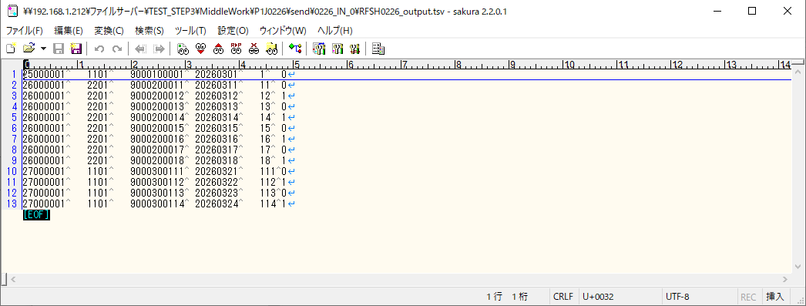
■1回目 正常系・0byteファイル

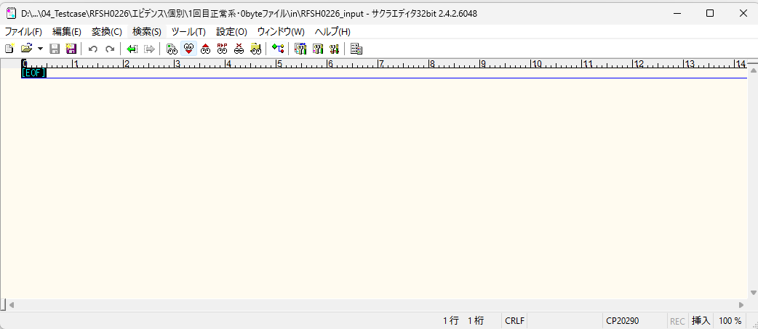



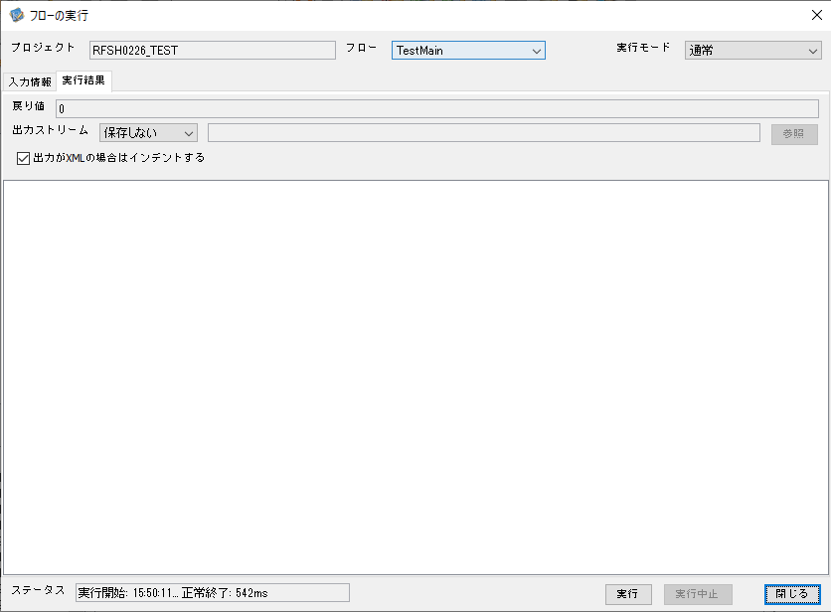

 |  | 行 | 日時 | レベル | メッセージ
 |  | 10733 | 2026-05-18T15:50:11.277 JST | INFO | FLEX_I_0003: [08848afb-f58e-49a0-b6fa-98253e5ee5fc] サブフローの実行を開始します: /NH/connect/step3/isa_user06.RFSH0226.Main
 |  | 10734 | 2026-05-18T15:50:11.329 JST | INFO | FLEX_I_0003: [08848afb-f58e-49a0-b6fa-98253e5ee5fc] サブフローの実行を開始します: /NH/connect/step3/isa_user06.MappingPreProcessing.MappingPreProcessing
 |  | 10735 | 2026-05-18T15:50:11.341 JST | INFO | FLEX_I_0003: [08848afb-f58e-49a0-b6fa-98253e5ee5fc] サブフローの実行を開始します: /NH/connect/step3/isa_user06.Common.LogOutput
 |  | 10736 | 2026-05-18T15:50:11.341 JST | INFO | FLEX_I_0051: [08848afb-f58e-49a0-b6fa-98253e5ee5fc] 情報(Log1) : 個別マッピング処理開始します。インターフェースID：RFSH0226 ASID：I0226 ジョブネットID：P1J0226
 |  | 10737 | 2026-05-18T15:50:11.341 JST | INFO | FLEX_I_0004: [08848afb-f58e-49a0-b6fa-98253e5ee5fc] サブフローの実行が終了しました: /NH/connect/step3/isa_user06.Common.LogOutput [0ms]
...
■2回目 正常系・全項目空データファイル

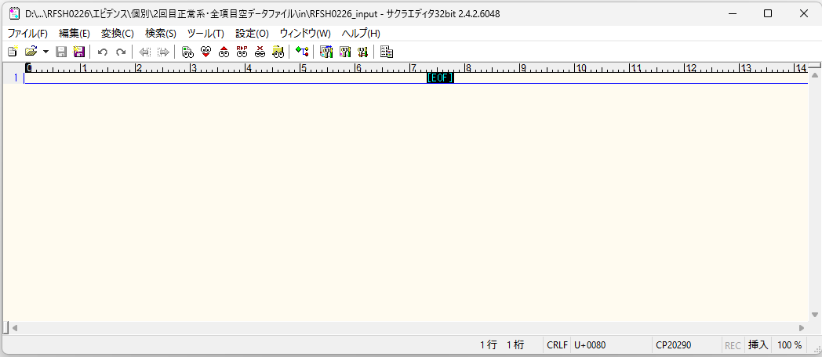

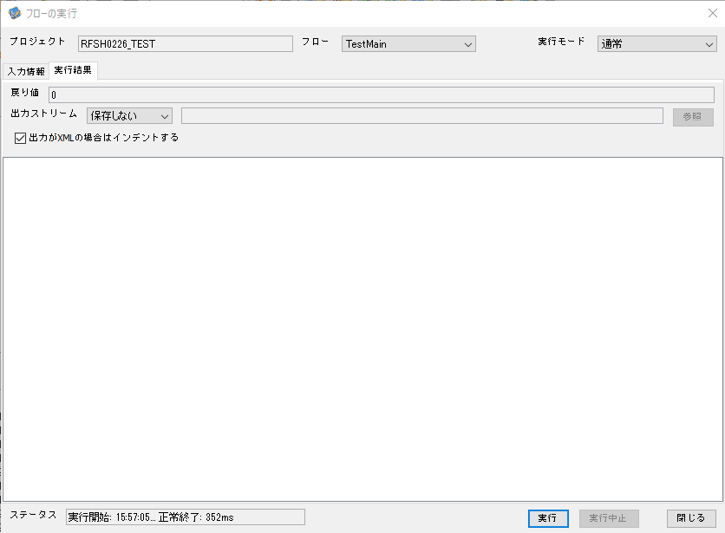

 |  | 行 | 日時 | レベル | メッセージ
 |  | 11620 | 2026-05-18T15:57:05.455 JST | INFO | FLEX_I_0003: [81c1801d-0a9d-48fa-8db1-bdedbc34f6ec] サブフローの実行を開始します: /NH/connect/step3/isa_user06.RFSH0226.Main
 |  | 11621 | 2026-05-18T15:57:05.457 JST | INFO | FLEX_I_0003: [81c1801d-0a9d-48fa-8db1-bdedbc34f6ec] サブフローの実行を開始します: /NH/connect/step3/isa_user06.MappingPreProcessing.MappingPreProcessing
 |  | 11622 | 2026-05-18T15:57:05.457 JST | INFO | FLEX_I_0003: [81c1801d-0a9d-48fa-8db1-bdedbc34f6ec] サブフローの実行を開始します: /NH/connect/step3/isa_user06.Common.LogOutput
 |  | 11623 | 2026-05-18T15:57:05.458 JST | INFO | FLEX_I_0051: [81c1801d-0a9d-48fa-8db1-bdedbc34f6ec] 情報(Log1) : 個別マッピング処理開始します。インターフェースID：RFSH0226 ASID：I0226 ジョブネットID：P1J0226
 |  | 11624 | 2026-05-18T15:57:05.458 JST | INFO | FLEX_I_0004: [81c1801d-0a9d-48fa-8db1-bdedbc34f6ec] サブフローの実行が終了しました: /NH/connect/step3/isa_user06.Common.LogOutput [1ms]
 |  | 11625 | 2026-05-18T15:57:05.458 JST | INFO | FLEX_I_0003: [81c1801d-0a9d-48fa-8db1-bdedbc34f6ec] サブフローの実行を開始します: /NH/connect/step3/isa_user06.Common.InputParameterCheck
...
■3回目 正常系・ファイル定義確認

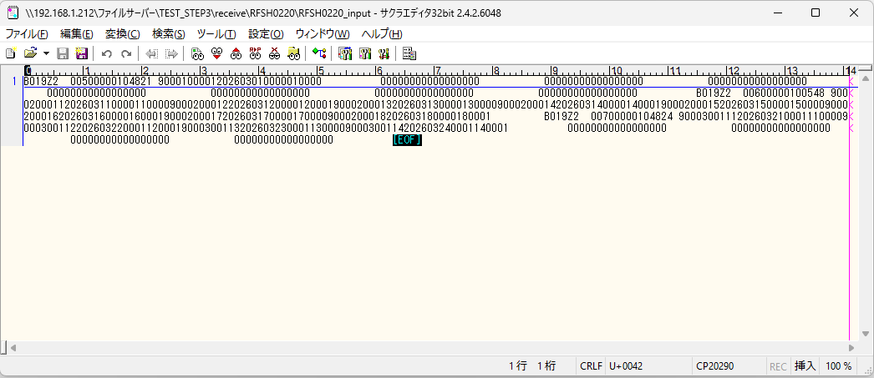
 | No.3-1-1
 | No.3-1-2
 | No.3-1-3
 | No.3-1-4
 | No.3-1-5
 | No.3-1-6

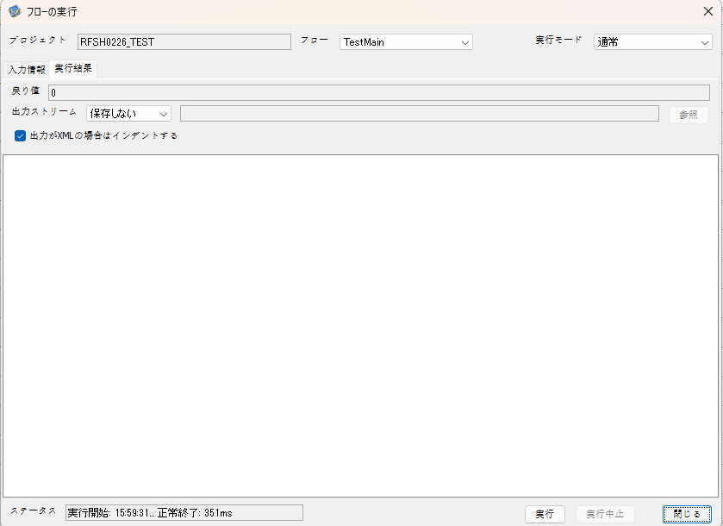

 |  | 行 | 日時 | レベル | メッセージ
 |  | 11787 | 2026-05-18T15:59:31.583 JST | INFO | FLEX_I_0003: [597f76c5-13ca-433f-a3ba-ce0d6f35aa9d] サブフローの実行を開始します: /NH/connect/step3/isa_user06.RFSH0226.Main
 |  | 11788 | 2026-05-18T15:59:31.585 JST | INFO | FLEX_I_0003: [597f76c5-13ca-433f-a3ba-ce0d6f35aa9d] サブフローの実行を開始します: /NH/connect/step3/isa_user06.MappingPreProcessing.MappingPreProcessing
 |  | 11789 | 2026-05-18T15:59:31.586 JST | INFO | FLEX_I_0003: [597f76c5-13ca-433f-a3ba-ce0d6f35aa9d] サブフローの実行を開始します: /NH/connect/step3/isa_user06.Common.LogOutput
 |  | 11790 | 2026-05-18T15:59:31.586 JST | INFO | FLEX_I_0051: [597f76c5-13ca-433f-a3ba-ce0d6f35aa9d] 情報(Log1) : 個別マッピング処理開始します。インターフェースID：RFSH0226 ASID：I0226 ジョブネットID：P1J0226
 |  | 11791 | 2026-05-18T15:59:31.586 JST | INFO | FLEX_I_0004: [597f76c5-13ca-433f-a3ba-ce0d6f35aa9d] サブフローの実行が終了しました: /NH/connect/step3/isa_user06.Common.LogOutput [0ms]
 |  | 11792 | 2026-05-18T15:59:31.586 JST | INFO | FLEX_I_0003: [597f76c5-13ca-433f-a3ba-ce0d6f35aa9d] サブフローの実行を開始します: /NH/connect/step3/isa_user06.Common.InputParameterCheck
 |  | 11793 | 2026-05-18T15:59:31.586 JST | INFO | FLEX_I_0004: [597f76c5-13ca-433f-a3ba-ce0d6f35aa9d] サブフローの実行が終了しました: /NH/connect/step3/isa_user06.Common.InputParameterCheck [0ms]
...
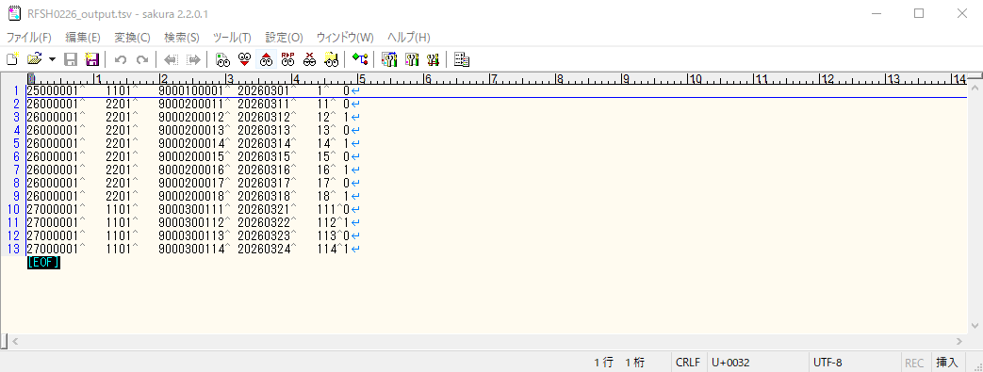
 | No.3-2-1
 | No.3-2-2
 | No.3-2-3
 | No.3-2-4
 | No.3-2-5
 | No.3-2-6

■4回目正常系・列分割→行変換確認（明細0件）

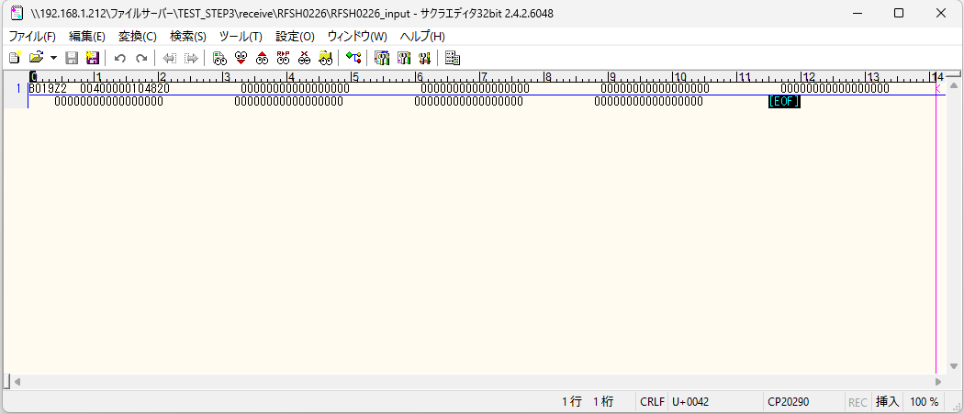

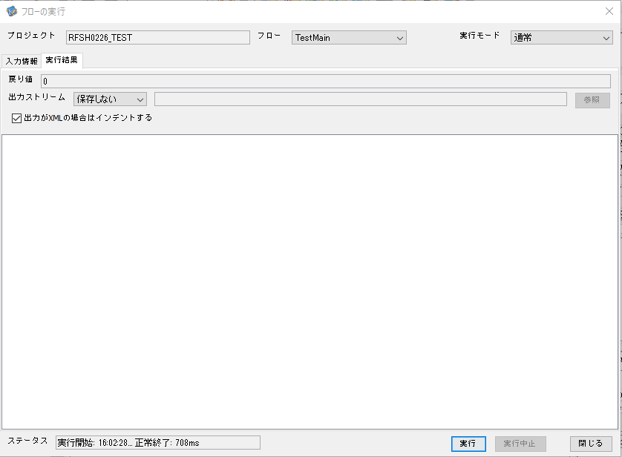

 |  | 行 | 日時 | レベル | メッセージ
 |  | 11958 | 2026-05-18T16:02:28.834 JST | INFO | FLEX_I_0003: [1f8f714d-c478-4240-a763-b2daebb16b78] サブフローの実行を開始します: /NH/connect/step3/isa_user06.RFSH0226.Main
 |  | 11959 | 2026-05-18T16:02:28.835 JST | INFO | FLEX_I_0003: [1f8f714d-c478-4240-a763-b2daebb16b78] サブフローの実行を開始します: /NH/connect/step3/isa_user06.MappingPreProcessing.MappingPreProcessing
 |  | 11960 | 2026-05-18T16:02:28.836 JST | INFO | FLEX_I_0003: [1f8f714d-c478-4240-a763-b2daebb16b78] サブフローの実行を開始します: /NH/connect/step3/isa_user06.Common.LogOutput
 |  | 11961 | 2026-05-18T16:02:28.838 JST | INFO | FLEX_I_0051: [1f8f714d-c478-4240-a763-b2daebb16b78] 情報(Log1) : 個別マッピング処理開始します。インターフェースID：RFSH0226 ASID：I0226 ジョブネットID：P1J0226
 |  | 11962 | 2026-05-18T16:02:28.838 JST | INFO | FLEX_I_0004: [1f8f714d-c478-4240-a763-b2daebb16b78] サブフローの実行が終了しました: /NH/connect/step3/isa_user06.Common.LogOutput [2ms]
 |  | 11963 | 2026-05-18T16:02:28.838 JST | INFO | FLEX_I_0003: [1f8f714d-c478-4240-a763-b2daebb16b78] サブフローの実行を開始します: /NH/connect/step3/isa_user06.Common.InputParameterCheck
 |  | 11964 | 2026-05-18T16:02:28.838 JST | INFO | FLEX_I_0004: [1f8f714d-c478-4240-a763-b2daebb16b78] サブフローの実行が終了しました: /NH/connect/step3/isa_user06.Common.InputParameterCheck [0ms]
 |  | 11965 | 2026-05-18T16:02:28.838 JST | INFO | FLEX_I_0003: [1f8f714d-c478-4240-a763-b2daebb16b78] サブフローの実行を開始します: /NH/connect/step3/isa_user06.Common.SettingInit
...
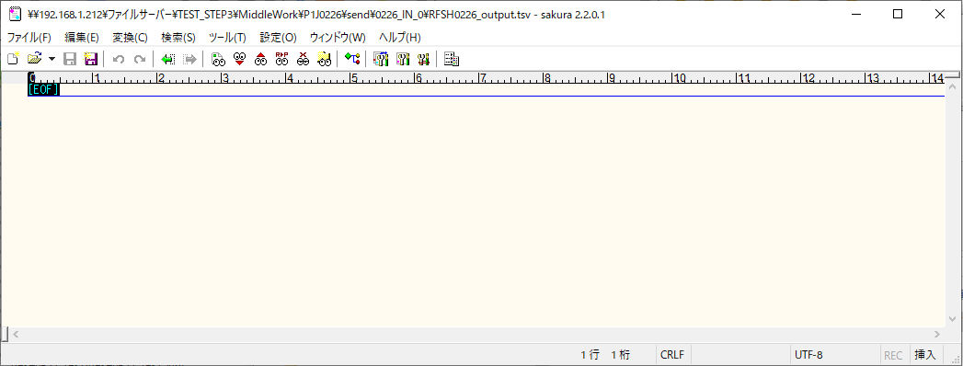
 | No.2-1-1

■5回目正常系・列分割→行変換確認（明細1件）

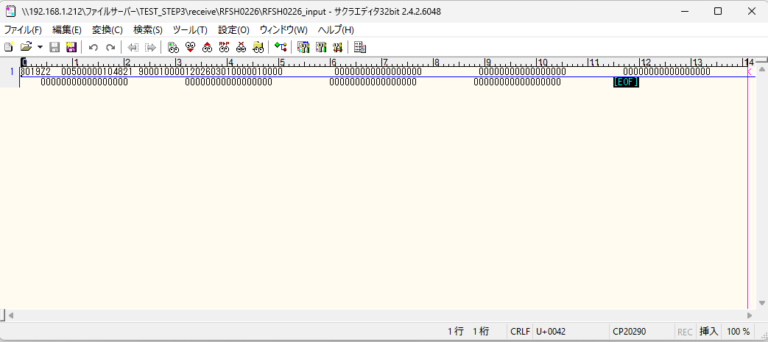

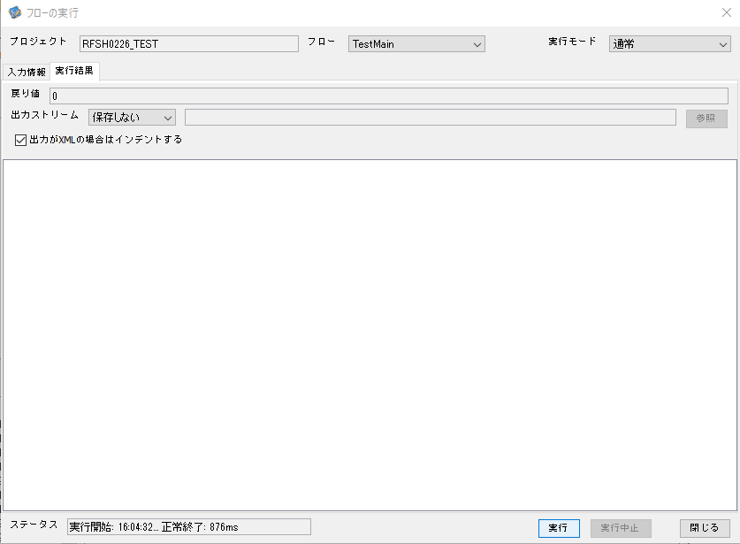

 |  | 行 | 日時 | レベル | メッセージ
 |  | 2301 | 2026-05-18T16:04:33.421 JST | INFO | FLEX_I_0004: [4a87ee32-ebbc-4325-bf0d-b7838e976f72] サブフローの実行が終了しました: /NH/connect/step3/isa_user06.RFSH0226.Main [637ms]
 |  | 12249 | 2026-05-18T16:04:32.784 JST | INFO | FLEX_I_0003: [4a87ee32-ebbc-4325-bf0d-b7838e976f72] サブフローの実行を開始します: /NH/connect/step3/isa_user06.RFSH0226.Main
 |  | 12250 | 2026-05-18T16:04:32.832 JST | INFO | FLEX_I_0003: [4a87ee32-ebbc-4325-bf0d-b7838e976f72] サブフローの実行を開始します: /NH/connect/step3/isa_user06.MappingPreProcessing.MappingPreProcessing
 |  | 12251 | 2026-05-18T16:04:32.848 JST | INFO | FLEX_I_0003: [4a87ee32-ebbc-4325-bf0d-b7838e976f72] サブフローの実行を開始します: /NH/connect/step3/isa_user06.Common.LogOutput
 |  | 12252 | 2026-05-18T16:04:32.848 JST | INFO | FLEX_I_0051: [4a87ee32-ebbc-4325-bf0d-b7838e976f72] 情報(Log1) : 個別マッピング処理開始します。インターフェースID：RFSH0226 ASID：I0226 ジョブネットID：P1J0226
 |  | 12253 | 2026-05-18T16:04:32.848 JST | INFO | FLEX_I_0004: [4a87ee32-ebbc-4325-bf0d-b7838e976f72] サブフローの実行が終了しました: /NH/connect/step3/isa_user06.Common.LogOutput [0ms]
...
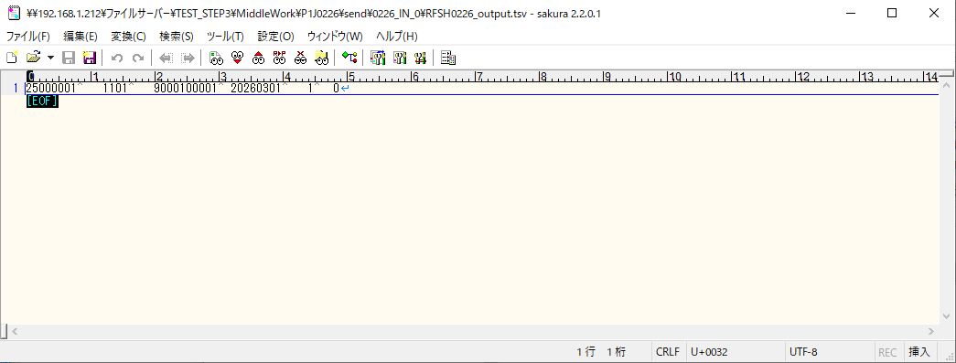
 | No.2-1-2

■6回目正常系・列分割→行変換確認（明細4件）

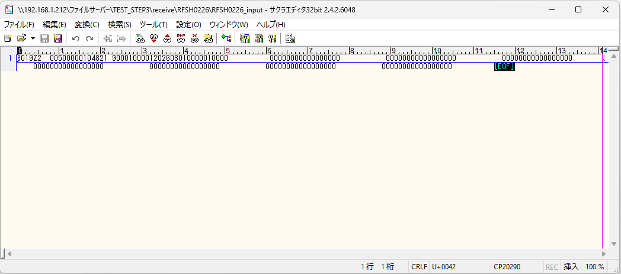

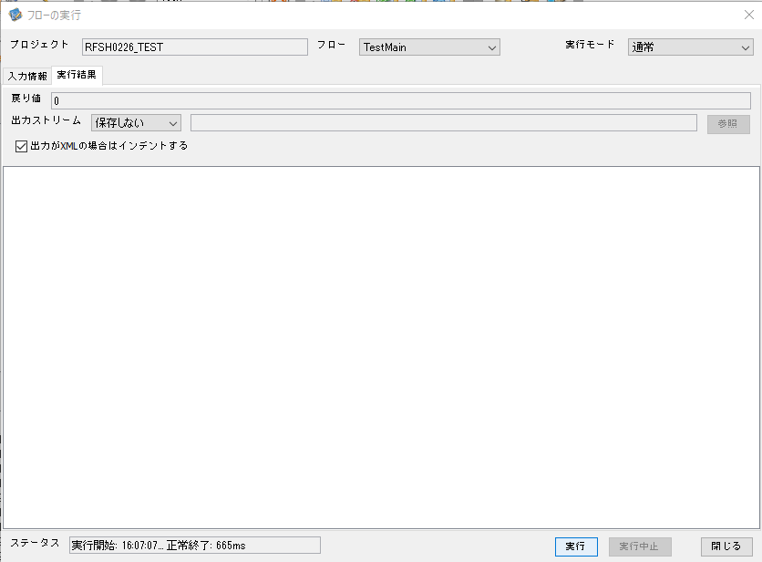

 |  | 行 | 日時 | レベル | メッセージ
 |  | 12355 | 2026-05-18T16:07:07.443 JST | INFO | FLEX_I_0003: [6acc5e31-0d34-4311-a19e-d72fa1c17c48] サブフローの実行を開始します: /NH/connect/step3/isa_user06.RFSH0226.Main
 |  | 12356 | 2026-05-18T16:07:07.444 JST | INFO | FLEX_I_0003: [6acc5e31-0d34-4311-a19e-d72fa1c17c48] サブフローの実行を開始します: /NH/connect/step3/isa_user06.MappingPreProcessing.MappingPreProcessing
 |  | 12357 | 2026-05-18T16:07:07.445 JST | INFO | FLEX_I_0003: [6acc5e31-0d34-4311-a19e-d72fa1c17c48] サブフローの実行を開始します: /NH/connect/step3/isa_user06.Common.LogOutput
 |  | 12358 | 2026-05-18T16:07:07.446 JST | INFO | FLEX_I_0051: [6acc5e31-0d34-4311-a19e-d72fa1c17c48] 情報(Log1) : 個別マッピング処理開始します。インターフェースID：RFSH0226 ASID：I0226 ジョブネットID：P1J0226
 |  | 12359 | 2026-05-18T16:07:07.446 JST | INFO | FLEX_I_0004: [6acc5e31-0d34-4311-a19e-d72fa1c17c48] サブフローの実行が終了しました: /NH/connect/step3/isa_user06.Common.LogOutput [1ms]
 |  | 12360 | 2026-05-18T16:07:07.447 JST | INFO | FLEX_I_0003: [6acc5e31-0d34-4311-a19e-d72fa1c17c48] サブフローの実行を開始します: /NH/connect/step3/isa_user06.Common.InputParameterCheck
 |  | 12361 | 2026-05-18T16:07:07.447 JST | INFO | FLEX_I_0004: [6acc5e31-0d34-4311-a19e-d72fa1c17c48] サブフローの実行が終了しました: /NH/connect/step3/isa_user06.Common.InputParameterCheck [0ms]
...
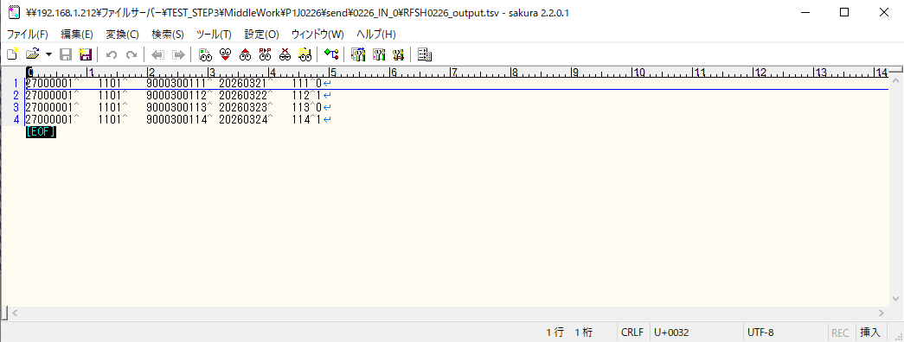
 | No.2-1-4

■7回目正常系・列分割→行変換確認（明細8件）

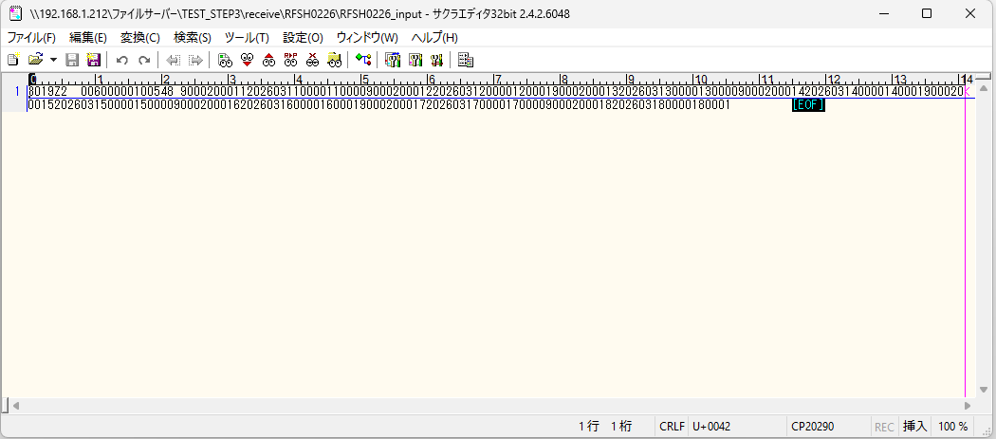



 |  | 行 | 日時 | レベル | メッセージ
 |  | 12579 | 2026-05-18T16:09:30.351 JST | INFO | FLEX_I_0003: [db242a2a-4f20-419d-87e5-a11d96d0b486] サブフローの実行を開始します: /NH/connect/step3/isa_user06.RFSH0226.Main
 |  | 12580 | 2026-05-18T16:09:30.352 JST | INFO | FLEX_I_0003: [db242a2a-4f20-419d-87e5-a11d96d0b486] サブフローの実行を開始します: /NH/connect/step3/isa_user06.MappingPreProcessing.MappingPreProcessing
 |  | 12581 | 2026-05-18T16:09:30.353 JST | INFO | FLEX_I_0003: [db242a2a-4f20-419d-87e5-a11d96d0b486] サブフローの実行を開始します: /NH/connect/step3/isa_user06.Common.LogOutput
 |  | 12582 | 2026-05-18T16:09:30.354 JST | INFO | FLEX_I_0051: [db242a2a-4f20-419d-87e5-a11d96d0b486] 情報(Log1) : 個別マッピング処理開始します。インターフェースID：RFSH0226 ASID：I0226 ジョブネットID：P1J0226
 |  | 12583 | 2026-05-18T16:09:30.354 JST | INFO | FLEX_I_0004: [db242a2a-4f20-419d-87e5-a11d96d0b486] サブフローの実行が終了しました: /NH/connect/step3/isa_user06.Common.LogOutput [1ms]
 |  | 12584 | 2026-05-18T16:09:30.355 JST | INFO | FLEX_I_0003: [db242a2a-4f20-419d-87e5-a11d96d0b486] サブフローの実行を開始します: /NH/connect/step3/isa_user06.Common.InputParameterCheck
 |  | 12585 | 2026-05-18T16:09:30.355 JST | INFO | FLEX_I_0004: [db242a2a-4f20-419d-87e5-a11d96d0b486] サブフローの実行が終了しました: /NH/connect/step3/isa_user06.Common.InputParameterCheck [0ms]
 |  | 12586 | 2026-05-18T16:09:30.355 JST | INFO | FLEX_I_0003: [db242a2a-4f20-419d-87e5-a11d96d0b486] サブフローの実行を開始します: /NH/connect/step3/isa_user06.Common.SettingInit
 |  | 12587 | 2026-05-18T16:09:30.370 JST | INFO | FLEX_I_0004: [db242a2a-4f20-419d-87e5-a11d96d0b486] サブフローの実行が終了しました: /NH/connect/step3/isa_user06.Common.SettingInit [15ms]
...
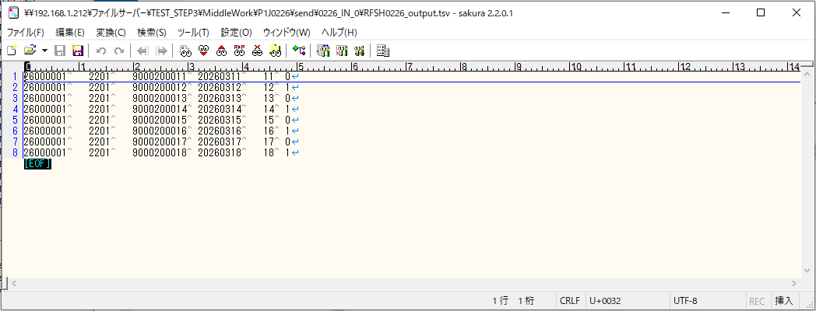

■8回目正常系・列分割→行変換確認（レコードが複数件あり）

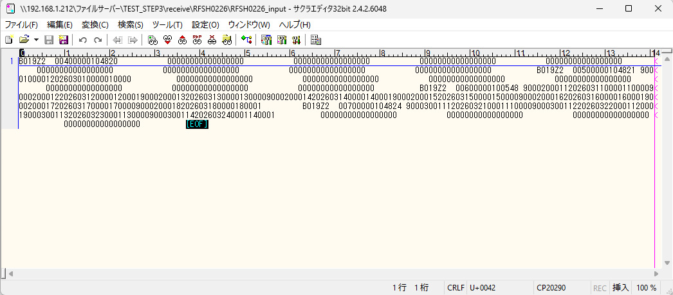



 |  | 行 | 日時 | レベル | メッセージ
 |  | 12823 | 2026-05-18T16:12:49.145 JST | INFO | FLEX_I_0003: [8e73b36e-c87e-4f58-aaf1-d6382fd37d38] サブフローの実行を開始します: /NH/connect/step3/isa_user06.RFSH0226.Main
 |  | 12824 | 2026-05-18T16:12:49.147 JST | INFO | FLEX_I_0003: [8e73b36e-c87e-4f58-aaf1-d6382fd37d38] サブフローの実行を開始します: /NH/connect/step3/isa_user06.MappingPreProcessing.MappingPreProcessing
 |  | 12825 | 2026-05-18T16:12:49.148 JST | INFO | FLEX_I_0003: [8e73b36e-c87e-4f58-aaf1-d6382fd37d38] サブフローの実行を開始します: /NH/connect/step3/isa_user06.Common.LogOutput
 |  | 12826 | 2026-05-18T16:12:49.149 JST | INFO | FLEX_I_0051: [8e73b36e-c87e-4f58-aaf1-d6382fd37d38] 情報(Log1) : 個別マッピング処理開始します。インターフェースID：RFSH0226 ASID：I0226 ジョブネットID：P1J0226
 |  | 12827 | 2026-05-18T16:12:49.149 JST | INFO | FLEX_I_0004: [8e73b36e-c87e-4f58-aaf1-d6382fd37d38] サブフローの実行が終了しました: /NH/connect/step3/isa_user06.Common.LogOutput [1ms]
 |  | 12828 | 2026-05-18T16:12:49.150 JST | INFO | FLEX_I_0003: [8e73b36e-c87e-4f58-aaf1-d6382fd37d38] サブフローの実行を開始します: /NH/connect/step3/isa_user06.Common.InputParameterCheck
 |  | 12829 | 2026-05-18T16:12:49.150 JST | INFO | FLEX_I_0004: [8e73b36e-c87e-4f58-aaf1-d6382fd37d38] サブフローの実行が終了しました: /NH/connect/step3/isa_user06.Common.InputParameterCheck [0ms]
 |  | 12830 | 2026-05-18T16:12:49.150 JST | INFO | FLEX_I_0003: [8e73b36e-c87e-4f58-aaf1-d6382fd37d38] サブフローの実行を開始します: /NH/connect/step3/isa_user06.Common.SettingInit
...

エビデンス(マッピング)
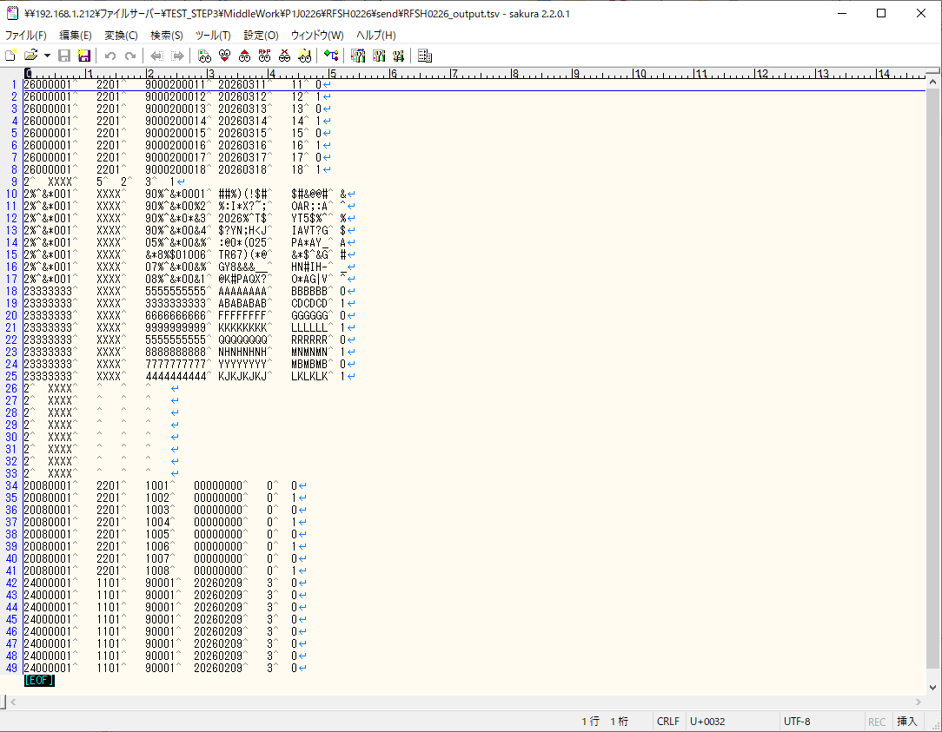
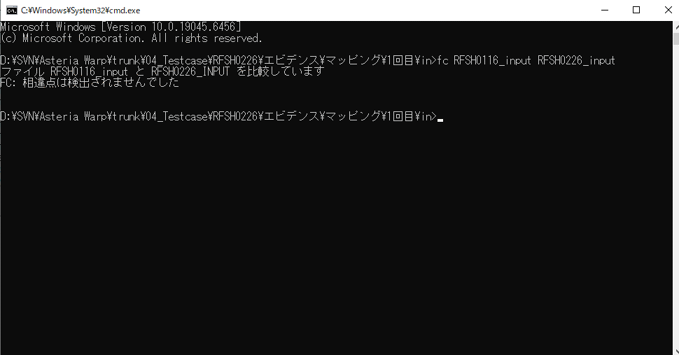
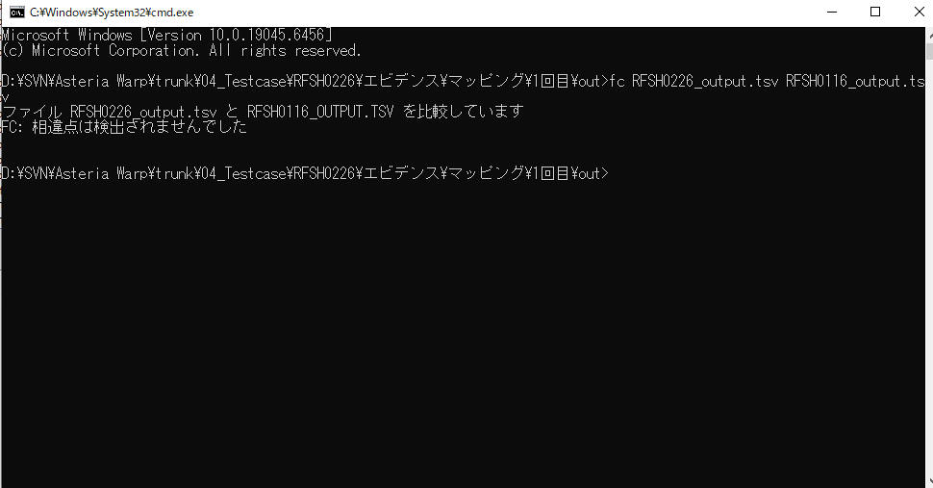
...
■出力ファイル

エビデンス(マッピング)_20260520
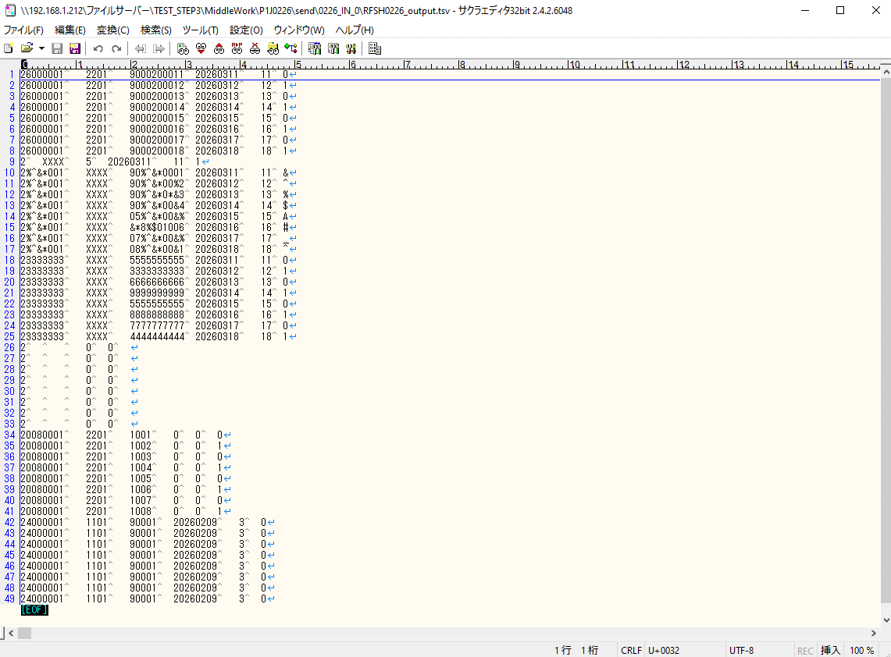
...
■出力ファイル

基本情報
項目名 | 値
インターフェースID | RFSH0226
ジョブネットID | P1J0226@I0226
システム情報.中間ワーク親フォルダパス | \\192.168.1.212\ファイルサーバー\TEST_STEP3\MiddleWork\P1J0226
システム情報.送信ファイル格納フォルダ名 | send
個別マッピング用定義ファイル.作成ファイル名 | RFSH0226_output.tsv
個別マッピング定義用ファイル.保存フォルダ名 | 0226_IN_0
パラメータファイルパス | \\192.168.1.212\ファイルサーバー\TEST_STEP3\Work\P1J0226\parameter.conf
パラメータファイル.受信ファイル格納フォルダパス_[インターフェースID] | \\192.168.1.212\ファイルサーバー\TEST_STEP3\receive\P1J0226

テスト実施時の基本情報を記入

外部定義ファイル
...
テスト実施時の定義ファイル情報を記載
...

